API規格
1. 查詢初始化 GET /api/B0001/options
 |  | 無初始化內容

{
"msCode": "",
"chName": "",
"pageNumber": 1,
"pageSize": 20,
}
{
"data": [
"pageNumber": 1,
"pageSize": 20,
"totalCount": 2,
"totalPage": 1,
{
"stopYN": null,
"msCode": "2220135",
"chName": "寬頻通案-網速翻倍",
"packageCodeList": "KL0A003790,KS0A003790,NTPA003790",
"create_time": "2026-01-05 10:32:18",
"create_emp": "EMP001",
"update_time": "2026-01-20 14:08:55",
"update_emp": "EMP018"
}, {
"stopYN": null,
"msCode": "MS202601003",
"chName": "加值服務套案",
"packageCodeList": "SKYA003784,T10A003784,TN0A003784",
"create_time": "2026-01-08 16:40:10",
"create_emp": "EMP007",
"update_time": "2026-01-08 16:40:10",
"update_emp": "EMP007"
}
]
}
2. 查詢結果清單 GET /api/B0001/campaignSetting
 |  |  | Request |  |  |  |  | Response
 |  |  | 欄位名稱 | 欄位 | 類型 | 處理原則 |  | 欄位名稱 | 欄位 | 類型 | 處理原則
 |  |  | 業務活動代碼 | msCode | 文字 |  |  | 第幾頁 | pageNumber | 數字
 |  |  | 業務活動名稱 | chName | 文字 |  |  | 分頁筆數 | pageSize | 數字
 |  |  | 第幾頁 | pageNumber | 數字 |  |  | 總筆數 | totalCount | 數字
 |  |  | 分頁筆數 | pageSize | 數字 |  |  | 總頁數 | totalPage | 數字
 |  |  |  |  |  |  |  | 狀態 | stopYN | 文字
 |  |  |  |  |  |  |  | 業務活動代碼 | msCode | 文字
 |  |  |  |  |  |  |  | 業務活動名稱 | chName | 文字
 |  |  |  |  |  |  |  | 套餐群 | packageCodeList | 文字
 |  |  |  |  |  |  |  | 修改時間 | create_time | 日期
 |  |  |  |  |  |  |  | 修改人員 | create_emp | 文字
 |  |  |  |  |  |  |  | 建立時間 | update_time | 日期
 |  |  |  |  |  |  |  | 建立人員 | update_emp | 文字
 |  |  |  |  |  |  |  | 通用狀態欄位
 |  |  |  |  |  |  |  | 狀態碼 | responseCode | 數字 | 成功:200、失敗:400
 |  |  |  |  |  |  |  | 狀態訊息 | responseMessage | 文字 | {依訊息放入}

{
"campaignGroup": {
"deptNameList": ["001 CATV通案","002 CATV地區特案","003 CATV拆挽案"],
"servList": ["新戶","CATV,CM,DSTB","CATV,DSTB","CM"],
"setTeamList": ["G2","B3","F2","C5"],
"brokerKindList": [
{"value": "1G-TEST-04","label":"1G-TEST-04 1G-349-36期"},
{"value": "1G-TEST-05","label":"1G-TEST-05 專案開發課實驗拆洗案"},
{"value": "A000001","label": "A000001 201912_高風險客戶"}
]
},
"packGroup": {
"packageServiceList": ["CATV","DSTB","CM"],
"layList": [
{"value": "01","label": "01 DTV換機"},
{"value": "02","label": "02 CM換機"},
{"value": "03","label": "03 DTV換機"}
],
"addCodeList": [
{"value": "F000000001","label": "F000000001 2年-(首3期免費)(KKBOX)(129)案"},
{"value": "F000000006","label": "F000000006 DTV-豪華全享餐3個月試看"},
{"value": "F000000007","label": "F000000007 續約指定免費套餐6個試看"}
],
"mduLevelsList": ["000 無線路","003 獨家大樓","003A 獨家大樓(H+G)"],
"addTieAuthList": ["99","A1","A2"]
},
"chargeGroup": {
"chargeServiceList": ["CM","CATV","DSTB"],
"afterChargeList": [
{"value": "00 回復原價","label": "00 回復原價"},
{"value": "11 贈送1個月","label": "11 贈送1個月"},
{"value": "12 贈送2個月","label": "12 贈送2個月"}
],
"subsidyList": ["S0011.2台組-M4-MESH(CM綁定)","S0011F.WIFI-5-MESH-2台組(CM綁定)"]
},
"chargeNameGroup": [
{
"chargeService": "CM",
"chargeNameList": [
{
"chargeName": "21001 CM-安裝費",
"marketPrice": 500,
"chargeKind": "11"
},
{
"chargeName": "21022 CM-復機費",
"marketPrice": 300,
"chargeKind": "11"
}
]
},
{
"chargeService": "CATV",
"chargeNameList": [...]
}
]
}
3. 新增/修改 初始化
3-1 | 業務活動初始化 GET /api/B0001/options/campaign |  | 一次載入型，不因公司別而有不同結果(公司別統一 : 101 )
 |  |  | Request |  |  |  |  | *資料來源參考 初始化清單SQL 頁籤資料
 |  |  | 欄位名稱 | 欄位 | 類型 | 處理原則 |  | Response
 |  |  | X | X | X | 本初始化，公司別統一後端寫死101 |  | 欄位名稱 | 欄位 | 類型 | 處理原則
 |  |  |  |  |  |  | 業務活動 | campaignGroup
 |  |  |  |  |  |  |  | 業務活動群組 | deptNameList | 文字 | 純下拉清單參數
 |  |  |  |  |  |  |  | 適用服務別 | servList | 文字 | 純下拉清單參數
 |  |  |  |  |  |  |  | 特定權限 | setTeamList | 文字 | 純下拉清單參數
 |  |  |  |  |  |  |  | 特殊標籤 | brokerKindList | 文字 | 純下拉清單參數
 |  |  |  |  |  |  | 套餐 | packGroup
 |  |  |  |  |  |  |  | 套餐的服務別 | packageServiceList | 文字 | 純下拉清單參數與收費項目的服務別清單內容一致
 |  |  |  |  |  |  |  | 舖盒依據 | layList | 文字 | 純下拉清單參數
 |  |  |  |  |  |  |  | 隨餐加購 | addCodeList | 文字 | 純下拉清單參數
 |  |  |  |  |  |  |  | 大樓等級 | mduLevelsList | 文字 | 純下拉清單參數
 |  |  |  |  |  |  |  | 約上加約_人員權限 | addTieAuthList | 文字 | 純下拉清單參數
 |  |  |  |  |  |  | 收費項目 | chargeGroup
 |  |  |  |  |  |  |  | 收費項目的服務別 | chargeServiceList | 文字 | 純下拉清單參數與套餐的服務別清單內容一致
 |  |  |  |  |  |  |  | 到期帳務 | afterChargeList | 文字 | 純下拉清單參數
 |  |  |  |  |  |  |  | 商品補貼套餐_項目代碼 | subsidyList | 文字 | 純下拉清單參數
 |  |  |  |  |  |  |  | chargeNameGroup(多筆)
 |  |  |  |  |  |  |  | 收費項目的服務別 | chargeService | 文字
 |  |  |  |  |  |  |  | 收費項目 | chargeName | 文字 | 與(收費項目-服務別)連動
 |  |  |  |  |  |  |  | 公平市價 | marketPrice | 數字 | 與(收費項目)連動
 |  |  |  |  |  |  |  | 工項 | chargeKind | 文字 | 與(收費項目)連動
 |  |  |  |  |  |  |  | 通用狀態欄位
 |  |  |  |  |  |  |  | 狀態碼 | responseCode | 數字 | 成功:200、失敗:400
 |  |  |  |  |  |  |  | 狀態訊息 | responseMessage | 文字 | {依訊息放入}

{
"company": ["250","270"]
}
{
"packGroupByCompany": {
"addDtvPackList": [
{"value": "CNS30A0001 加台費(同時)-基本型數位","label": "CNS30A0001 加台費(同時)-基本型數位"},
{"value": "CNS30A0004 加台費(完裝)-基本型數位+免限","label":"CNS30A0004 加台費(完裝)-基本型數位+免限"},
{"value": "CNS30A0005 加台費(同時)-九太A(HMC)","label":"CNS30A0005 加台費(同時)-九太A(HMC)"}
],
"mduList": ["25藝(GHB00007)","26藝(GHB00039)","I幸福-併線(0548)"],
"areaList": ["三峽區","三峽區-八張里","三峽區-大埔里"]
}
}
3-2. | 依公司別初始化 POST /api/B0001/options/company |  | 依公司載入不同結果(區域下的公司別全傳)
 |  |  | Request |  |  |  |  | *資料來源參考 初始化清單SQL 頁籤資料
 |  |  | 欄位名稱 | 欄位 | 類型 | 處理原則 |  | Response
 |  |  | 公司 | company | 文字 | 陣列字串 |  | 欄位名稱 | 欄位 | 類型 | 處理原則
 |  |  |  |  |  |  | 套餐 | packGroupByCompany
 |  |  |  |  |  |  |  | 子機套餐 | addDtvPackList | 文字
 |  |  |  |  |  |  |  | 特定大樓_1、2 | mduList | 文字
 |  |  |  |  |  |  |  | 特定區域 | areaList | 文字
 |  |  |  |  |  |  |  | 通用狀態欄位
 |  |  |  |  |  |  |  | 狀態碼 | responseCode | 數字 | 成功:200、失敗:400
 |  |  |  |  |  |  |  | 狀態訊息 | responseMessage | 文字 | {依訊息放入}

{
"company": "101",
"serviceName": "2 CM"
}
{
"chargeGroupByCharge": {
"giftList": [
"00051 家樂福禮券1500元",
"00232 7-11購物金500元(CNS)",
"00233 7-11購物金2000(CNS)"
]
}
}
3-3. | 依公司別+服務別初始化 GET /api/B0001/options/charge |  | 依 公司別+服務別 取得可選贈品項 (切頁籤取) * chargeKind = 20 ( 主週期) 才需要取 非20 畫面不提供設定
 |  |  | Request |  |  |  |  | *資料來源參考 初始化清單SQL 頁籤資料
 |  |  | 欄位名稱 | 欄位 | 類型 | 處理原則 |  | Response
 |  |  | 公司 | company | 文字 | *公司別固定101 |  | 欄位名稱 | 欄位 | 類型 | 處理原則
 |  |  | 服務別 | serviceName | 文字 | 前端傳入 | 收費項目 | chargeGroupByCharge
 |  |  |  |  |  |  |  | 可選贈品_1、2 | giftList | 文字
 |  |  |  |  |  |  |  | 通用狀態欄位
 |  |  |  |  |  |  |  | 狀態碼 | responseCode | 數字 | 成功:200、失敗:400
 |  |  |  |  |  |  |  | 狀態訊息 | responseMessage | 文字 | {依訊息放入}

{
"msCode": "1110067",
"deptName": "005 寬頻通案",
"chName": "(限網門)-通限-單I(F)數位-網速翻倍-Mesh(租用)-11407",
"msDate1": "2025-01-01",
"msDate2": "2025-12-31",
"msDate3": "2025-11-30",
"servListState": 0,
"servList": ["CATV", "DSTB"],
"setTeam": ["A1", "B2"],
"brokerKind": ["1G-TEST-02", "7月OB符合續約戶"],
"packGroup": [...]
}
3-4. | 取得該筆欲修改的資料 GET /api/B0001/campaignSetting/{id}
*Resoponse 資料結構 (檢視 、修改、複製舊套餐) 皆為同一格式 |  |  | Request |  |  |  |  | Response
*Resoponse 資料結構 (檢視 、修改) 差別在前端一個可編輯一個不可編輯 |  |  | 欄位名稱 | 欄位 | 類型 | 處理原則 |  | 欄位名稱 | 欄位 | 類型 | 處理原則
*Resoponse 資料結構 (檢視 、修改) 僅有多出業務活動區塊 |  |  | 業務活動代碼 | campaignNo | 文字 | 前端傳入 |  | 業務活動代碼 | msCode | 文字 | 業務活動區塊資料
{
"campaignNo": "1110083"
}
 |  |  |  |  |  |  |  | 業務活動群組 | deptName | 文字
 |  |  |  |  |  |  |  | 業務活動分類 | msCodeType | 數字
 |  |  |  |  |  |  |  | 業務活動類型 | serviceType | 文字
 |  |  |  |  |  |  |  | 關聯業務活動代碼 | linkedMsCode | 文字
 |  |  |  |  |  |  |  | 業務活動名稱 | chName | 文字
 |  |  |  |  |  |  |  | 有效期限_起 | msDate1 | 日期
 |  |  |  |  |  |  |  | 有效期限_迄 | msDate2 | 日期
 |  |  |  |  |  |  |  | 最後接單日 | msDate3 | 日期
 |  |  |  |  |  |  |  | 適用服務別(符號) | servListState | 文字
 |  |  |  |  |  |  |  | 適用服務別 | servList | 文字
 |  |  |  |  |  |  |  | 特定權限 | setTeam | 文字
 |  |  |  |  |  |  |  | 特殊標籤 | brokerKind | 文字
 |  |  |  |  |  |  |  | 資料 (檢視 、修改、複製舊套餐) 為同一格式，由後端整理後回傳

{
"deptName": "005 寬頻通案",
"msCodeType": 1,
"serviceType": "FTTH",
"linkedMsCode": "1110001",
"chName": "(限網門)-通限-單I(F)數位-網速翻倍-Mesh(租用)-11407",
"msDate1": "2025-01-01",
"msDate2": "2025-12-31",
"msDate3": "2025-11-30",
"servListState": 0,
"servList": ["CATV", "DSTB"],
"setTeam": ["A1", "B2"],
"brokerKind": ["1G-TEST-02", "7月OB符合續約戶"]
}
{
"msCode": "1110067"
}
4. 新增 / 修改 資料
4.1 | 新增 業務活動資料 POST /api/B0001/campaignSetting
 |  |  | Request |  |  |  |  | Response
 |  |  | 欄位名稱 | 欄位 | 類型 | 處理原則 |  | 欄位名稱 | 欄位 | 類型 | 處理原則
 |  |  | 業務活動群組 | deptName | 文字 | 前端傳入 |  | 業務活動代碼 | msCode | 文字 | 系統編碼後回傳前端
 |  |  | 業務活動分類 | msCodeType | 數字 | 前端傳入 |  | 通用狀態欄位
 |  |  | 業務活動類型 | serviceType | 文字 | 前端傳入
 |  |  | 關聯業務活動代碼 | linkedMsCode | 文字 | 前端傳入 |  | 狀態碼 | responseCode | 數字 | 成功:200、失敗:400
 |  |  | 業務活動名稱 | chName | 文字 | 前端傳入 |  | 狀態訊息 | responseMessage | 文字 | {依訊息放入}
 |  |  | 有效期限_起 | msDate1 | 日期 | 前端傳入
 |  |  | 有效期限_迄 | msDate2 | 日期 | 前端傳入
 |  |  | 最後接單日 | msDate3 | 日期 | 前端傳入
 |  |  | 適用服務別(符號) | servListState | 文字 | 前端傳入(0.等於、1.不等於)
 |  |  | 適用服務別 | servList | 文字 | 陣列字串
 |  |  | 特定權限 | setTeam | 文字 | 陣列字串
 |  |  | 特殊標籤 | brokerKind | 文字 | 陣列字串

{
"msCode": "1110067",
"deptName": "005 寬頻通案",
"chName": "(限網門)-通限-單I(F)數位-網速翻倍-Mesh(租用)-11407",
"msDate1": "2025-01-01",
"msDate2": "2025-12-31",
"msDate3": "2025-11-30",
"servListState": 0,
"servList": ["CATV", "DSTB"],
"setTeam": ["A1", "B2"],
"brokerKind": ["1G-TEST-02", "7月OB符合續約戶"]
}
4.2 | 修改 業務活動資料 PUT /api/B0001/campaignSetting/{id}
 |  |  | Request |  |  |  |  | Response
 |  |  | 欄位名稱 | 欄位 | 類型 | 處理原則 |  | 欄位名稱 | 欄位 | 類型 | 處理原則
 |  |  | 業務活動代碼 | msCode | 文字 | 前端傳入 |  | 通用狀態欄位
 |  |  | 業務活動群組 | deptName | 文字 | 前端傳入 |  | 狀態碼 | responseCode | 數字 | 成功:200、失敗:400
 |  |  | 業務活動名稱 | chName | 文字 | 前端傳入 |  | 狀態訊息 | responseMessage | 文字 | {依訊息放入}
 |  |  | 有效期限_起 | msDate1 | 日期 | 前端傳入
 |  |  | 有效期限_迄 | msDate2 | 日期 | 前端傳入
 |  |  | 最後接單日 | msDate3 | 日期 | 前端傳入
 |  |  | 適用服務別(符號) | servListState | 文字 | 前端傳入
 |  |  | 適用服務別 | servList | 文字 | 陣列字串
 |  |  | 特定權限 | setTeam | 文字 | 陣列字串
 |  |  | 特殊標籤 | brokerKind | 文字 | 陣列字串

5. 套餐設定
5.1 | 複製套餐
5.1.1 | 取得舊套餐代碼 GET /api/B0001/oldSalesCampaignPackageCode |  | 取得，其他業務活動下套餐代碼
{
"oldMsCode": "1110067"
}
{
"oldPackageCode"["KL0A003658","KS0A003658","NTPA003658"]
}
 |  |  | Request |  |  |  |  | Response
 |  |  | 欄位名稱 | 欄位 | 類型 | 處理原則 |  | 欄位名稱 | 欄位 | 類型 | 處理原則
 |  |  | 業務活動代碼 | oldMsCode | 文字 | 前端傳入 |  | 套餐代碼 | oldPackageCode | 文字
 |  |  |  |  |  |  |  | 通用狀態欄位
 |  |  |  |  |  |  |  | 狀態碼 | responseCode | 數字 | 成功:200、失敗:400
 |  |  |  |  |  |  |  | 狀態訊息 | responseMessage | 文字 | {依訊息放入}

5.1.2 | 複製舊套餐 GET /api/B0001/salesCampaignDetailCopy |  | 複製，其他業務活動下套餐明細於畫面上
*Resoponse 資料結構 (檢視 、修改、複製舊套餐) 皆為同一格式
*Resoponse 資料結構 (檢視 、修改) 差別在前端一個可編輯一個不可編輯 |  |  | Request |  |  |  |  | Response
{
"msCode": "1110068",
"packGroup": [
{ //套餐群組(多群組)
"packages": [
{ //TP(2)
// 套餐(多筆)
// 套餐-獨立項目
"area": "TP-1",
"companyCode": ["220","230","240"],
"packageCode": "TP0A001991",
"packageServiceName": "CM",
"packageName": "2年-通限-單I數位-網速翻倍-MESH(租用",
"addDtvPack": "TP30A0001 加台費(同時)-基本+免限",
"areaList": ["大同區","中山區"],
"mduList": ["力欣百漾(9096)","力麒京棧大樓(1892)"],
"mduList2": ["力霸中山別墅(1127)","力霸皇冠大飯店(1752)"],
// 套餐-通用項目
"fromDate": "2026-01-01",
"tillDate": "2027-12-31",
"packageDesc": "限新裝用戶，合約方案說明",
"mergePackYn": "N",
"packInvItem": "CM_BASIC",
"breakStart": 30,
"packDuration": 24,
"chAllowMonth": 1,
"layList": "LAY01,LAY02",
"addCodeList": "ADD001,ADD002",
"mduLevelYN": "Y",
"mduLevels": "L1,L2",
"changeYN": "Y",
"bundleYN": "Y",
"shareModeYN": "Y",
"addTieYN": "N",
"addTieAuth": "",
"fixPrds": "24",
"fixListPrds": "12,24",
"fixPrdYN": "Y",
"fixNextYN01": "N",
"catvFixYN": "N",
"apiPackYN": "N",
"breakAmtYN": "N",
"afterChargeYN": "Y",
"resetPriceYN": "N",
"autoShareYN": "Y",
"rentPackYN": "N",
"msContract": "C01",
"msContract2": "",
"instSTDTempYN": "N",
// 收費項目 (多筆)
"chargeList": [
{
"chargeServiceName": "1 CATV",
"chargeName": "00001 基本台費",
"baseAmt": 999,
"basePrd": 1,
"instFixM": 0,
"instFreeM": 0,
"shareTieY01": "N",
"noCutYN": "Y",
"penalAmt01": 0,
"penalYN": "N",
"defAmt": 0,
"defPrd": 0,
"stopBillYN": "N",
"specialYN": "N",
"shareModeYN": "N",
"afterAmt": 0,
"multiYN": "N",
"setYN": "Y",
"cutYN": "Y",
"reCutYN": "Y",
"msAmt01": 600,
"msAmt02": 0,
"msAmt03": 0,
"msAmt06": 0,
"msAmt12": 0,
"marketPrice": 600,
"monAmt01": 600,
"strMon02": 0,
"baseAmt02": 0,
"basePrd02": 0,
"monAmt02": 0,
"dayAmt02": 0,
"penalAmt02": 0,
"msAmt0201": 0,
"msAmt0202": 0,
"msAmt0203": 0,
"msAmt0206": 0,
"msAmt0212": 0,
"afterCharge": "N",
"subsidyAmt": 0,
"subsidyList": "",
"subsidyYN": "N",
"defGift": "",
"giftList": "",
"defGift2": "",
"giftList2": ""
},
{
"chargeServiceName": "1 CATV",
"chargeName": "01001 裝機費",
...
}
]
},
{
"area": "TP-2",
"companyCode": ["220","230","240"],
"packageCode": "TP0A001992",
"packageServiceName": "CM",
"packageName": "2年-通限-單I數位-網速翻倍-MESH(借用)",
"addDtvPack": "TP30A0001 加台費(同時)-基本+免限",
...
"chargeList": [
{
"chargeServiceName": "HFC",
"chargeName": "月租費",
"baseAmt": 799,
"basePrd": 1
}
]
}
]
},
{
"packages": [
{//KL(1)
"area": "KL",
"companyCode": ["210"],
"packageCode": "KL0A001991",
"packageServiceName": "CM",
"packageName": "2年-通限-單I數位",
"addDtvPack": "CNS30A0001 加台費(同時)-基本型數位",
"chargeList": [
{
"chargeServiceName": "1 CATV",
"chargeName": "00001 基本台費",
...
}
]
}
]
}
]
}
*Resoponse 資料結構 (檢視 、修改) 僅有多出業務活動區塊 |  |  | 欄位名稱 | 欄位 | 類型 | 處理原則 |  | 欄位名稱 | 欄位 | 類型 | 處理原則
{
"oldMsCode": "1110067",
"oldPackageCode"["KL0A003658","KS0A003658"]
}
 |  |  | 業務活動代碼 | oldMsCode | 文字 | 前端傳入 |  | 資料 (檢視 、修改、複製舊套餐) 為同一格式，由後端整理後回傳
 |  |  | 套餐代碼 | oldPackageCode | 文字 | 陣列字串 |  | 業務活動代碼 | msCode | 文字
 |  |  |  |  |  |  |  | packGroup
 |  |  |  |  |  |  |  | packages
 |  |  |  |  |  |  |  | 區域 | area | 文字 | 後端有處理邏輯
 |  |  |  |  |  |  |  | 公司別 | companyCode | 文字 | 後端有處理邏輯
 |  |  |  |  |  |  |  | 套餐代碼 | packageCode | 文字
 |  |  |  |  |  |  |  | 套餐狀態 | packageStopYN | 文字 | 複製套餐的預設回傳N，其它依照DB資料是什就回傳什
 |  |  |  |  |  |  |  | 套餐服務別 | packageServiceName | 文字
 |  |  |  |  |  |  |  | 套餐名稱 | packageName | 文字
 |  |  |  |  |  |  |  | 子機套餐 | addDtvPack | 文字
 |  |  |  |  |  |  |  | 特定區域 | areaList | 文字
 |  |  |  |  |  |  |  | 指定大樓(1) | mduList | 文字
 |  |  |  |  |  |  |  | 指定大樓(2) | mduList2 | 文字
 |  |  |  |  |  |  |  | 上架日 | fromDate | 日期
 |  |  |  |  |  |  |  | 下架日 | tillDate | 日期
 |  |  |  |  |  |  |  | 套餐內容說明 | packageDesc | 文字
 |  |  |  |  |  |  |  | 是否合併套餐 | mergePackYn | 文字
 |  |  |  |  |  |  |  | 統合帳單名稱 | packInvItem | 文字
 |  |  |  |  |  |  |  | 鑑賞天數 | breakStart | 數字
 |  |  |  |  |  |  |  | 約定月數 | packDuration | 數字
 |  |  |  |  |  |  |  | 可換約月數 | chAllowMonth | 數字
 |  |  |  |  |  |  |  | 舖盒設定 | layList | 文字
 |  |  |  |  |  |  |  | 隨餐加購項目 | addCodeList | 文字
 |  |  |  |  |  |  |  | 是否依大樓等級判斷 | mduLevelYN | 文字
 |  |  |  |  |  |  |  | 大樓等級 | mduLevels | 文字
 |  |  |  |  |  |  |  | 接受換約 | changeYN | 文字
 |  |  |  |  |  |  |  | 全售套餐 | bundleYN | 文字
 |  |  |  |  |  |  |  | 需分拆套餐 | shareModeYN | 文字
 |  |  |  |  |  |  |  | 是否約上加約 | addTieYN | 文字
 |  |  |  |  |  |  |  | 約上加約權限 | addTieAuth | 文字
 |  |  |  |  |  |  |  | 限定繳期 | fixPrds | 文字
 |  |  |  |  |  |  |  | 次期限定繳期 | fixListPrds | 文字
 |  |  |  |  |  |  |  | 是否固定繳期 | fixPrdYN | 文字
 |  |  |  |  |  |  |  | 1月繳次期不連動 | fixNextYN01 | 文字
 |  |  |  |  |  |  |  | CATV 固定繳期 | catvFixYN | 文字
 |  |  |  |  |  |  |  | API 套餐判斷 | apiPackYN | 文字
 |  |  |  |  |  |  |  | 是否補收鑑賞金額 | breakAmtYN | 文字
 |  |  |  |  |  |  |  | 是否套用到期帳務 | afterChargeYN | 文字
 |  |  |  |  |  |  |  | 是否到期回復原價 | resetPriceYN | 文字
 |  |  |  |  |  |  |  | 是否自動拆分 | autoShareYN | 文字
 |  |  |  |  |  |  |  | 租借商品案 | rentPackYN | 文字
 |  |  |  |  |  |  |  | 工單條款(1) | msContract | 文字
 |  |  |  |  |  |  |  | 工單條款(2) | msContract2 | 文字
 |  |  |  |  |  |  |  | 是否使用標準模板 | instSTDTempYN | 文字
 |  |  |  |  |  |  |  | chargeList(收費項目Pkey 為 服務別、名稱，當任意有資料則則需檢核必填)
 |  |  |  |  |  |  |  | 收費項目服務別 | chargeServiceName | 文字
 |  |  |  |  |  |  |  | 收費項目名稱 | chargeName | 文字
 |  |  |  |  |  |  |  | 首期金額 | baseAmt | 數字
 |  |  |  |  |  |  |  | 首期期數 | basePrd | 數字
 |  |  |  |  |  |  |  | 買 X | instFixM | 數字
 |  |  |  |  |  |  |  | 送 X | instFreeM | 數字
 |  |  |  |  |  |  |  | 贈送頻道 | shareTieY01 | 文字
 |  |  |  |  |  |  |  | 不切主週 | noCutYN | 文字
 |  |  |  |  |  |  |  | 違約金 | penalAmt01 | 數字
 |  |  |  |  |  |  |  | 啟用多階違約 | penalYN | 文字
 |  |  |  |  |  |  |  | 預設金額 | defAmt | 數字
 |  |  |  |  |  |  |  | 預設期數 | defPrd | 數字
 |  |  |  |  |  |  |  | 到期不出 | stopBillYN | 文字
 |  |  |  |  |  |  |  | 到期退拆 | specialYN | 文字
 |  |  |  |  |  |  |  | 拆分套餐 | shareModeYN | 文字
 |  |  |  |  |  |  |  | 約外金額 | afterAmt | 數字
 |  |  |  |  |  |  |  | 多選項 | multiYN | 文字
 |  |  |  |  |  |  |  | 預設取用 | setYN | 文字
 |  |  |  |  |  |  |  | 裝機切齊 | cutYN | 文字
 |  |  |  |  |  |  |  | 出單切齊 | reCutYN | 文字
 |  |  |  |  |  |  |  | 月繳 | msAmt01 | 數字
 |  |  |  |  |  |  |  | 雙月繳 | msAmt02 | 數字
 |  |  |  |  |  |  |  | 季繳 | msAmt03 | 數字
 |  |  |  |  |  |  |  | 半年繳 | msAmt06 | 數字
 |  |  |  |  |  |  |  | 年繳 | msAmt12 | 數字
 |  |  |  |  |  |  |  | 公平市價 | marketPrice | 數字
 |  |  |  |  |  |  |  | 月額 | monAmt01 | 數字
 |  |  |  |  |  |  |  | 二階起月 | strMon02 | 數字
 |  |  |  |  |  |  |  | 二階收費 | baseAmt02 | 數字
 |  |  |  |  |  |  |  | 二階期數 | basePrd02 | 數字
 |  |  |  |  |  |  |  | 二階月額 | monAmt02 | 數字
 |  |  |  |  |  |  |  | 二階日額 | dayAmt02 | 數字
 |  |  |  |  |  |  |  | 二階違約金 | penalAmt02 | 數字
 |  |  |  |  |  |  |  | 二階月繳 | msAmt0201 | 數字
 |  |  |  |  |  |  |  | 二階雙月繳 | msAmt0202 | 數字
 |  |  |  |  |  |  |  | 二階季繳 | msAmt0203 | 數字
 |  |  |  |  |  |  |  | 二階半年繳 | msAmt0206 | 數字
 |  |  |  |  |  |  |  | 二階年繳 | msAmt0212 | 數字
 |  |  |  |  |  |  |  | 到期帳務 | afterCharge | 文字
 |  |  |  |  |  |  |  | 補貼金額 | subsidyAmt | 數字
 |  |  |  |  |  |  |  | 補貼套餐 | subsidyList | 文字
 |  |  |  |  |  |  |  | 是否補貼 | subsidyYN | 文字
 |  |  |  |  |  |  |  | 預設贈品 | defGift | 文字
 |  |  |  |  |  |  |  | 可選贈品清單 | giftList | 文字
 |  |  |  |  |  |  |  | 預設贈品2 | defGift2 | 文字
 |  |  |  |  |  |  |  | 可選贈品清單2 | giftList2 | 文字

msCode
packGroup[]
└─ packages[]
└─ chargeList[]
5.2 | 暫存 (套餐&收費項目)資料 PUT /api/B0001/salesCampaignDetailDraft/{id} |  |  | *暫存草稿畫面不需檢核資料集合內是否有值，只要確保有填寫的資料都有被寫入
*Request 資料結構 (儲存、暫存) 皆為同一格式，逐筆全展開 |  |  | Request |  |  |  |  | Response
 |  |  | 欄位名稱 | 欄位 | 類型 | 處理原則 |  | 欄位名稱 | 欄位 | 類型 | 處理原則
 |  |  | 業務活動代碼 | msCode | 文字 | 系統編碼後回傳前端 |  | 通用狀態欄位
 |  |  | packGroup |  |  |  |  | 狀態碼 | responseCode | 數字 | 成功:200、失敗:400
 |  |  | packages |  |  |  |  | 狀態訊息 | responseMessage | 文字 | {依訊息放入}
{
"msCode": "1110068",
"packGroup": [
{ //套餐群組(多群組)
"packages": [
{ //TP(2)
// 套餐(多筆)
// 套餐-獨立項目
"area": "TP-1",
"companyCode": ["220","230","240"],
"packageCode": "TP0A001991",
"packageStopYN": "N",
"packageServiceName": "CM",
"packageName": "2年-通限-單I數位-網速翻倍-MESH(租用",
"addDtvPack": "TP30A0001 加台費(同時)-基本+免限",
"areaList": ["大同區","中山區"],
"mduList": ["力欣百漾(9096)","力麒京棧大樓(1892)"],
"mduList2": ["力霸中山別墅(1127)","力霸皇冠大飯店(1752)"],
// 套餐-通用項目
"fromDate": "2026-01-01",
"tillDate": "2027-12-31",
"packageDesc": "限新裝用戶，合約方案說明",
"mergePackYn": "N",
"packInvItem": "CM_BASIC",
"breakStart": 30,
"packDuration": 24,
"chAllowMonth": 1,
"layList": ["LAY01","LAY02"],
"addCodeList": ["ADD001","ADD002"],
"mduLevelYN": "Y",
"mduLevels": ["L1","L2"],
"changeYN": "Y",
"bundleYN": "Y",
"shareModeYN": "Y",
"addTieYN": "N",
"addTieAuth": [],
"fixPrds": "24",
"fixListPrds": ["12","24"],
"fixPrdYN": "Y",
"fixNextYN": "N",
"catvFixYN": "N",
"apiPackYN": "N",
"breakAmtYN": "N",
"afterChargeYN": "Y",
"resetPriceYN": "N",
"autoShareYN": "Y",
"rentPackYN": "N",
"msContract": "C01",
"msContract2": "",
"instSTDTempYN": "N",
// 收費項目 (多筆)
"chargeList": [
{
"chargeServiceName": "1 CATV",
"chargeName": "00001 基本台費",
"baseAmt": 999,
"basePrd": 1,
"instFixM": 0,
"instFreeM": 0,
"shareTieY01": "N",
"noCutYN": "Y",
"penalAmt01": 0,
"penalYN": "N",
"defAmt": 0,
"defPrd": 0,
"stopBillYN": "N",
"specialYN": "N",
"shareModeYN": "N",
"afterAmt": 0,
"multiYN": "N",
"setYN": "Y",
"cutYN": "Y",
"reCutYN": "Y",
"msAmt01": 600,
"msAmt02": 0,
"msAmt03": 0,
"msAmt06": 0,
"msAmt12": 0,
"marketPrice": 600,
"monAmt01": 600,
"strMon02": 0,
"baseAmt02": 0,
"basePrd02": 0,
"monAmt02": 0,
"dayAmt02": 0,
"penalAmt02": 0,
"msAmt0201": 0,
"msAmt0202": 0,
"msAmt0203": 0,
"msAmt0206": 0,
"msAmt0212": 0,
"afterCharge": "N",
"subsidyAmt": 0,
"subsidyList": [],
"subsidyYN": "N",
"defGift": "",
"giftList": [],
"defGift2": "",
"giftList2": []
},
{
"chargeServiceName": "1 CATV",
"chargeName": "01001 裝機費",
...
}
]
},
{
"area": "TP-2",
"companyCode": ["220","230","240"],
"packageCode": "TP0A001992",
"packageServiceName": "CM",
"packageName": "2年-通限-單I數位-網速翻倍-MESH(借用)",
"addDtvPack": "TP30A0001 加台費(同時)-基本+免限",
...
"chargeList": [
{
"chargeServiceName": "HFC",
"chargeName": "月租費",
"baseAmt": 799,
"basePrd": 1
}
]
}
]
},
{
"packages": [
{//KL(1)
"area": "KL",
"companyCode": ["210"],
"packageCode": "KL0A001991",
"packageServiceName": "CM",
"packageName": "2年-通限-單I數位",
"addDtvPack": "CNS30A0001 加台費(同時)-基本型數位",
"chargeList": [
{
"chargeServiceName": "1 CATV",
"chargeName": "00001 基本台費",
...
}
]
}
]
}
]
}
 |  |  | 區域 | area | 文字 | 前端傳入，非填寫欄位
 |  |  | 公司別 | companyCode | 文字 | 陣列字串
 |  |  | 套餐代碼 | packageCode | 文字 | (代碼為系統產生)，新增時為空
 |  |  | 套餐狀態 | packageStopYN | 文字 | 前端傳入
 |  |  | 套餐服務別 | packageServiceName | 文字 | 前端傳入
 |  |  | 套餐名稱 | packageName | 文字 | 前端傳入
 |  |  | 子機套餐 | addDtvPack | 文字 | 前端傳入
 |  |  | 特定區域 | areaList | 文字 | 陣列字串
 |  |  | 指定大樓(1) | mduList | 文字 | 陣列字串
 |  |  | 指定大樓(2) | mduList2 | 文字 | 陣列字串
 |  |  | 上架日 | fromDate | 日期 | 前端傳入
 |  |  | 下架日 | tillDate | 日期 | 前端傳入
 |  |  | 套餐內容說明 | packageDesc | 文字 | 前端傳入
 |  |  | 是否合併套餐 | mergePackYn | 文字 | 前端傳入
 |  |  | 統合帳單名稱 | packInvItem | 文字 | 前端傳入
 |  |  | 鑑賞天數 | breakStart | 數字 | 前端傳入
 |  |  | 約定月數 | packDuration | 數字 | 前端傳入
 |  |  | 可換約月數 | chAllowMonth | 數字 | 前端傳入
 |  |  | 舖盒設定 | layList | 文字 | 陣列字串
 |  |  | 隨餐加購項目 | addCodeList | 文字 | 陣列字串
 |  |  | 是否依大樓等級判斷 | mduLevelYN | 文字 | 前端傳入
 |  |  | 大樓等級 | mduLevels | 文字 | 陣列字串
 |  |  | 接受換約 | changeYN | 文字 | 前端傳入
 |  |  | 全售套餐 | bundleYN | 文字 | 前端傳入
 |  |  | 需分拆套餐 | shareModeYN | 文字 | 前端傳入，套餐與收費項目都有此項各別顯示DB資料為不同欄位
 |  |  | 是否約上加約 | addTieYN | 文字 | 前端傳入
 |  |  | 約上加約權限 | addTieAuth | 文字 | 陣列字串
 |  |  | 限定繳期 | fixPrds | 文字 | 前端傳入
 |  |  | 次期限定繳期 | fixListPrds | 文字 | 陣列字串
 |  |  | 是否固定繳期 | fixPrdYN | 文字 | 前端傳入
 |  |  | 1月繳次期不連動 | fixNextYN01 | 文字 | 前端傳入
 |  |  | CATV 固定繳期 | catvFixYN | 文字 | 前端傳入
 |  |  | API 套餐判斷 | apiPackYN | 文字 | 前端傳入
 |  |  | 是否補收鑑賞金額 | breakAmtYN | 文字 | 前端傳入
 |  |  | 是否套用到期帳務 | afterChargeYN | 文字 | 前端傳入
 |  |  | 是否到期回復原價 | resetPriceYN | 文字 | 前端傳入
 |  |  | 是否自動拆分 | autoShareYN | 文字 | 前端傳入
 |  |  | 租借商品案 | rentPackYN | 文字 | 前端傳入
 |  |  | 工單條款(1) | msContract | 文字 | 前端傳入
 |  |  | 工單條款(2) | msContract2 | 文字 | 前端傳入
 |  |  | 是否使用標準模板 | instSTDTempYN | 文字 | 前端傳入
 |  |  | chargeList(收費項目Pkey 為 服務別、名稱，當任意有資料則則需檢核必填)
 |  |  | 收費項目服務別 | chargeServiceName | 文字 | 前端傳入，當有收費項目資料則必填
 |  |  | 收費項目名稱 | chargeName | 文字 | 前端傳入，當有收費項目資料則必填
 |  |  | 首期金額 | baseAmt | 數字 | 前端傳入
 |  |  | 首期期數 | basePrd | 數字 | 前端傳入
 |  |  | 買 X | instFixM | 數字 | 前端傳入
 |  |  | 送 X | instFreeM | 數字 | 前端傳入
 |  |  | 贈送頻道 | shareTieY01 | 文字 | 前端傳入
 |  |  | 不切主週 | noCutYN | 文字 | 前端傳入
 |  |  | 違約金 | penalAmt01 | 數字 | 前端傳入
 |  |  | 啟用多階違約 | penalYN | 文字 | 前端傳入
 |  |  | 預設金額 | defAmt | 數字 | 前端傳入
 |  |  | 預設期數 | defPrd | 數字 | 前端傳入
 |  |  | 到期不出 | stopBillYN | 文字 | 前端傳入
 |  |  | 到期退拆 | specialYN | 文字 | 前端傳入
 |  |  | 拆分套餐 | shareModeYN | 文字 | 前端傳入，套餐與收費項目都有此項各別顯示DB資料為不同欄位
 |  |  | 約外金額 | afterAmt | 數字 | 前端傳入
 |  |  | 多選項 | multiYN | 文字 | 前端傳入
 |  |  | 預設取用 | setYN | 文字 | 前端傳入
 |  |  | 裝機切齊 | cutYN | 文字 | 前端傳入
 |  |  | 出單切齊 | reCutYN | 文字 | 前端傳入
 |  |  | 月繳 | msAmt01 | 數字 | 前端傳入
 |  |  | 雙月繳 | msAmt02 | 數字 | 前端傳入
 |  |  | 季繳 | msAmt03 | 數字 | 前端傳入
 |  |  | 半年繳 | msAmt06 | 數字 | 前端傳入
 |  |  | 年繳 | msAmt12 | 數字 | 前端傳入
 |  |  | 公平市價 | marketPrice | 數字 | 前端傳入
 |  |  | 月額 | monAmt01 | 數字 | 前端傳入
 |  |  | 二階起月 | strMon02 | 數字 | 前端傳入
 |  |  | 二階收費 | baseAmt02 | 數字 | 前端傳入
 |  |  | 二階期數 | basePrd02 | 數字 | 前端傳入
 |  |  | 二階月額 | monAmt02 | 數字 | 前端傳入
 |  |  | 二階日額 | dayAmt02 | 數字 | 前端傳入
 |  |  | 二階違約金 | penalAmt02 | 數字 | 前端傳入
 |  |  | 二階月繳 | msAmt0201 | 數字 | 前端傳入
 |  |  | 二階雙月繳 | msAmt0202 | 數字 | 前端傳入
 |  |  | 二階季繳 | msAmt0203 | 數字 | 前端傳入
 |  |  | 二階半年繳 | msAmt0206 | 數字 | 前端傳入
 |  |  | 二階年繳 | msAmt0212 | 數字 | 前端傳入
 |  |  | 到期帳務 | afterCharge | 文字 | 前端傳入
 |  |  | 補貼金額 | subsidyAmt | 數字 | 前端傳入
 |  |  | 補貼套餐 | subsidyList | 文字 | 陣列字串
 |  |  | 是否補貼 | subsidyYN | 文字 | 前端傳入
 |  |  | 預設贈品 | defGift | 文字 | 前端傳入
 |  |  | 可選贈品清單 | giftList | 文字 | 陣列字串
 |  |  | 預設贈品2 | defGift2 | 文字 | 前端傳入
 |  |  | 可選贈品清單2 | giftList2 | 文字 | 陣列字串

5.3 | 共用 儲存 (新增/修改) (套餐&收費項目)資料 PUT /api/B0001/salesCampaignDetail
*Request 資料結構 (儲存、暫存) 皆為同一格式，逐筆全展開 |  |  | Request |  |  |  |  | Response
*必填檢核 |  |  | 欄位名稱 | 欄位 | 類型 | 處理原則 |  | 欄位名稱 | 欄位 | 類型 | 處理原則
*Request 欄位僅標示需特別注意的項目，其餘同暫存 |  |  | 業務活動代碼 | msCode | 文字 | 系統編碼後回傳前端 |  | 通用狀態欄位
 |  |  | 所有資料集合 | packGroup | 文字 | 前端傳入，無資料傳{} |  | 狀態碼 | responseCode | 數字 | 成功:200、失敗:400
 |  |  | packages |  |  |  |  | 狀態訊息 | responseMessage | 文字 | {依訊息放入}
 |  |  | 區域 | area | 文字 | 前端傳入，非填寫欄位
 |  |  | 公司別 | companyCode | 文字 | 前端傳入，非填寫欄位
 |  |  | 套餐代碼 | packageCode | 文字 | (代碼為系統產生)，新增時為空
 |  |  | 套餐狀態 | packageStopYN | 文字 | 前端傳入
 |  |  | 套餐服務別 | packageServiceName | 文字 | 前端傳入
 |  |  | 套餐名稱 | packageName | 文字 | 前端傳入
 |  |  | 接受換約 | changeYN | 文字 | 前端傳入，寫死Y
 |  |  | 全售套餐 | bundleYN | 文字 | 前端傳入，寫死Y
 |  |  | 是否約上加約 | addTieYN | 文字 | 前端傳入，寫死Y
 |  |  | 1月繳次期不連動 | fixNextYN01 | 文字 | 前端傳入，寫死Y
 |  |  | 複製時固定CATV費率 | catvFixYN | 文字 | 前端傳入，寫死Y
 |  |  | API 套餐判斷 | apiPackYN | 文字 | 前端傳入，寫死Y
 |  |  | 促變不調<到期帳務> | afterChargeYN | 文字 | 前端傳入，寫死Y
 |  |  | 拆機回復原價 | resetPriceYN | 文字 | 前端傳入，寫死Y
 |  |  | chargeList(收費項目Pkey 為 服務別、名稱，當任意有資料則則需檢核必填)
 |  |  | 收費服務別 | chargeServiceName | 文字 | 前端傳入，當有收費項目資料則必填
 |  |  | 收費項目名稱 | chargeName | 文字 | 前端傳入，當有收費項目資料則必填

{
"msCode": "1110067",
"deptName": "005 寬頻通案",
"chName": "(限網門)-通限-單I(F)數位-網速翻倍-Mesh(租用)-11407",
"msDate1": "2025-01-01",
"msDate2": "2025-12-31",
"msDate3": "2025-11-30",
"servListState": 0,
"servList": ["CATV", "DSTB"],
"setTeam": ["A1", "B2"],
"brokerKind": ["1G-TEST-02", "7月OB符合續約戶"],
"packGroup": [...]
}
6. 檢視頁面初始化（唯讀）
 | GET /api/B0001/campaignSetting/{id}
*Resoponse 資料結構 (檢視 、修改、複製舊套餐) 皆為同一格式 |  |  | Request |  |  |  |  | Response
*Resoponse 資料結構 (檢視 、修改) 差別在前端一個可編輯一個不可編輯 |  |  | 欄位名稱 | 欄位 | 類型 | 處理原則 |  | 欄位名稱 | 欄位 | 類型 | 處理原則
*Resoponse 資料結構 (檢視 、修改) 僅有多出業務活動區塊 |  |  | 業務活動代碼 | campaignNo | 文字 | 前端傳入 |  | 業務活動代碼 | msCode | 文字 | 業務活動區塊資料
{
"campaignNo": "1110083"
}
 |  |  |  |  |  |  |  | 業務活動群組 | deptName | 文字
 |  |  |  |  |  |  |  | 業務活動名稱 | chName | 文字
 |  |  |  |  |  |  |  | 有效期限_起 | msDate1 | 日期
 |  |  |  |  |  |  |  | 有效期限_迄 | msDate2 | 日期
 |  |  |  |  |  |  |  | 最後接單日 | msDate3 | 日期
 |  |  |  |  |  |  |  | 適用服務別(符號) | servListState | 文字
 |  |  |  |  |  |  |  | 適用服務別 | servList | 文字
 |  |  |  |  |  |  |  | 特定權限 | setTeam | 文字
 |  |  |  |  |  |  |  | 特殊標籤 | brokerKind | 文字
 |  |  |  |  |  |  |  | 資料 (檢視 、修改、複製舊套餐) 為同一格式，由後端整理後回傳

7. 取得收費項目公平市價(即時)
 | GET /api/B0001/marketPrice
 |  |  | Request |  |  |  |  | Response
{
"companyNo": "270",
"serviceName": "2 CM"
"chargeName": "DTV-裝機費",
}
{
"marketPrice": 0
}
 |  |  | 欄位名稱 | 欄位 | 類型 | 處理原則 |  | 欄位名稱 | 欄位 | 類型 | 處理原則
 |  |  | 公司 | company | 文字 | 前端傳入 |  | 公平市價 | marketPrice | 數字
 |  |  | 服務別 | serviceName | 文字 | 前端傳入 |  | 通用狀態欄位
 |  |  | 收費項目名稱 | chargeName | 文字 | 前端傳入 |  | 狀態碼 | responseCode | 數字 | 成功:200、失敗:400
 |  |  |  |  |  |  |  | 狀態訊息 | responseMessage | 文字 | {依訊息放入}

功能清單_畫面示意圖
初始化進功能畫面(點選功能樹功能代碼)
路徑:[GET] …/api/B0001/options
 |  | 藍字 卡控必填
點選查詢，提供查詢結果清單 GET /api/B0001/campaignSetting
//1.檢核必傳參數
//2.取得總筆數
SELECT COUNT(1) FROM dbo.ms0090
WHERE 1=1
AND MSTABLE='Z060'
AND SERVICECODE='1'
AND COMPANYNO='101'
AND MSCODE={@業務活動代碼}
AND CHNAME LIKE %{@業務活動名稱}%
查無資料，回傳200 {查無資料}，停留在原畫面。
錯誤回傳 {系統異常，請洽資訊協助}，停留在原畫面。
//.3.分頁防呆 (抽共用) if (pageSize <= 0) {pageSize = 20;}
int totalPages = (int) Math.ceil((double) totalCount / pageSize);
pageNumber = Math.max(pageNumber, 1);
if (totalPages > 0) {
pageNumber = Math.min(pageNumber, totalPages);
}
int offset = (pageNumber - 1) * pageSize;
// 3.取得查詢結果(分頁)
SELECT msCode,chName,mailTo,updateTime,updateName,createTime,createName
FROM dbo.ms0090
WHERE 1=1
AND MSTABLE='Z060'
AND SERVICECODE='1'
AND COMPANYNO='101'
AND MSCODE={業務活動代碼}
AND CHNAME LIKE {%業務活動名稱%}
ORDER BY create_time DESC
OFFSET @offset ROWS
FETCH NEXT @pageSize ROWS ONLY;
分頁機制採用 MSSQL 分頁標準做法
錯誤回傳 {系統異常，請洽資訊協助}，停留在原畫面。
新增初始化 GET /api/B0001/options/campaign
初始化內容參考SQL分頁各初始化項目
 | UI顯示 | 項目 | 對象 | 功能與邏輯
 |  | 方案設定管理 | 系統 | 標題
 | 查詢條件 | 業務活動代碼 | User | 點選查詢，帶入參數查詢(完整資料)
 |  | 業務活動名稱 | User | 點選查詢，帶入參數查詢(前後模糊查詢)
 |  | 第幾頁 | pageNumber | 單純資料查詢傳1、指定分頁依指定分頁傳入
 |  | 分頁筆數 | pageSize | 每頁20筆
 |  | 查詢 | User | 點選查詢，取得查詢結果顯示於畫面
 |  |  |  | 查詢清單 GET /api/B0001/campaignSetting
 |  | 新增 | User | 點選新增，跳轉新增畫面，新增畫面初始化
 |  |  |  | 新增業務活動初始化 GET /api/B0001/options/campaign

 |  |  |  |  |  | MSSQL 分頁標準做法
 |  |  |  |  |  | ORDER BY create_time DESC
 |  |  |  |  |  | OFFSET @offset ROWS
 |  |  |  |  |  | FETCH NEXT @pageSize ROWS ONLY;
 |  |  |  |  |  | *ORDER BY 條件要加index

 |  |  |  |  |  | 關鍵字分頁 (Keyset Pagination / Seek Method)
 |  |  |  |  |  | 資料量大才改這種

點選查詢之後的查詢結果畫面

檢視、檢視 資料 GET /api/B0001/campaignSetting/{id}
//1.檢核必傳參數
業務活動代碼
//2.取得業務活動資料
SELECT
DeptName AS campaignGroup, -- 業務活動群組
MSCODE AS campaignCode, -- 業務活動代碼
CHNAME AS campaignName, -- 業務活動名稱
STOPYN AS stopYN, -- 啟用或停用
MailTo AS mailTo, -- 套餐群
BrokerKind AS brokerKind, -- 特殊標籤
MSDate1 AS msDate1, -- 有效期間_起
MSDate2 AS msDate2, -- 有效期間_迄
MSDate3 AS msDate3, -- 最後接單日期
SetTeam AS setTeam, -- 特定權限
ServListState AS servListState, -- 等於或不等於
ServList AS servList -- 適用服務別
FROM MS0090
WHERE 1 = 1
AND MSTABLE = 'Z060' -- 表別：業務活動
AND SERVICECODE = '1' -- 服務別
AND COMPANYNO = '101' -- 公司別
AND MSCODE = {@業務活動代碼} -- 業務活動代碼（參數）
當業務活動查不到資料，錯誤回傳 {系統異常，請洽資訊協助}，停留在原畫面。
//2.2 取得業務活動代碼分類(msCodeType)
透過 S0001&S0002_方案編碼規格_系統功能規格書 反查業務活動代碼分類
匹配得出來就回傳，不限制一定要有 msCodeType 業務活動代碼分類
//3.取得套餐資料
-- 套餐設定（主檔）
SELECT
/* ===== 同一個業務活動下，不同套餐代碼，獨立 & 內容有差異的項目 ===== */
a.PackageCode AS packageCode, -- 套餐代碼
a.PackageName AS packageName, -- 套餐名稱
a.AreaList AS areaList, -- 特定區域
a.AddDTVPack AS addDtvPack, -- 子機套餐
a.MDUList AS mduList, -- 指定大樓(1)
a.MDUList2 AS mduList2, -- 指定大樓(2)
/* ===== 同一個業務活動下，同一個分群，不同套餐代碼，通用、重複 & 內容一致的項目 ===== */
a.ServiceName AS packageServiceName, -- 套餐服務別
CONVERT(varchar(10), a.FromDate, 23) AS fromDate, -- 上架日
CONVERT(varchar(10), a.TillDate, 23) AS tillDate, -- 下架日
a.BreakStart AS breakStart, -- 鑑賞天數
a.PackDuration AS packDuration, -- 約定月數
a.mergePackYn AS mergePackYn, -- 是否合併套餐
a.PackInvItem AS packInvItem, -- 統合帳單名稱
a.ChAllowMonth AS chAllowMonth, -- 可換約月數(到期前)
a.LayList AS layList, -- 舖盒設定
a.AddCodeList AS addCodeList, -- 隨餐加購項目
a.mduLevelYN AS mduLevelYN, --專屬(大樓等級)_勾選
a.mduLevels AS mduLevels, --大樓等級
a.ShareModeYN AS shareModeYN, -- 需分拆套餐
a.autoShareYN AS autoShareYN, -- 自動拆分(IFRS15)
a.RentPackYN AS rentPackYN, -- 租借商品案
a.breakAmtYN AS breakAmtYN, -- 是否補收鑑賞金額(促變不調違約金)
a.instSTDTempYN AS instSTDTempYN, -- 是否使用標準模板（暫未使用）
a.AddTieYN AS addTieYN, -- 是否約上加約(是否約上加約)
a.addTieAuth AS addTieAuth, -- 約上加約權限
a.FixPrds AS fixPrds, -- 限定繳期
a.fixListPrds AS fixListPrds, -- 次期限定繳期
a.FixPrdYN AS fixPrdYN, -- 是否固定繳期
a.PackageDesc AS packageDesc, -- 套餐內容說明
a.MSContract AS msContract, -- 工單條款(1)
a.MSContract2 AS msContract2, -- 工單條款(2)
a.ChangeYN AS changeYN, -- 是否可促變(接受換約)
a.bundleYN AS bundleYN, -- 是否為綁約組合案(全售套餐)
a.fixNextYN01 AS fixNextYN01, -- 次期是否固定繳期(一月繳次期不連動)
a.catvFixYN AS catvFixYN, -- CATV 固定繳期(複製時固定catv費率)
a.apiPackYN AS apiPackYN, -- API 套餐判斷
a.afterChargeYN AS afterChargeYN, -- 是否套用到期帳務(促變不調到期帳務)
a.resetPriceYN AS resetPriceYN, -- 是否到期回復原價(拆機恢復原價)
a.AddBreakAmt AS AddBreakAmt -- 裝機鑑賞補收金額(原約加收違約)
FROM MS0042 a WITH (NOLOCK) --套餐組合設定(用OSS的)
WHERE 1 = 1
AND a.CompanyNo = '101' -- 公司別
AND a.CampaignList = {@業務活動代碼} -- 業務活動代碼
ORDER BY
a.PackageCode, -- 套餐代碼
a.CompanyNo; -- 公司別
3.1 當MS0042 有資料，整理分群，將資料歸為同一群 (groupList)
/* ===== 同一個業務活動下，同一個分群，不同套餐代碼，通用、重複 & 內容一致的項目 ===== */
3.2 當MS0042 查不到資料，改查暫存表，若暫存表有從暫存表取出處理
SELECT TOP (1) 1 AS isExist FROM tb_sales_campaign_draft WHERE sale_campaign={@業務活動代碼} and is_enabled= 1;
有資料再取(用payload_json 塞回去response對應欄位)
SELECT * FROM tb_sales_campaign_draft WHERE sale_campaign={@業務活動代碼} and is_enabled= 1;
若是套餐資料最終是使用暫存表查出來的資料，則直接使用，不用再做後續動作。
當套餐查不到資料，回傳空的，不需報錯，表示此設定還未設定完整，不用再做後續動作。
3.3 依套餐代碼前N碼，匹配程式寫死各區域轉換值，轉換 區域(area)、公司別(companyCode)，給前端呈顯使用
依套餐代碼轉換，參照 代碼對照表分頁，適用區域對應系統台(SO)代碼(提供適用區域、SO代碼)
KL0A 、TP0A 、NTPA、T10A、NT0A、TN0A、KS0A、SKYA、FET20A、TWM20A(依此類推)
(SKY_板土、SKY_中萬 要再用areaList套餐區域來判斷)
ex.
KL0A : 區域 = KL、公司別代碼 =210
TP0A : 區域 = TP、公司別代碼 = 220、230、240
套餐代碼為KS0A004745 則區域為 KS、公司別為 720,730
套餐代碼為SKYA004745，areaList 為 ，土城區,板橋區 ，則區域= SKY_板土、公司別代碼= 209
套餐代碼為SKYA004746，areaList 為 ，中正區,萬華區 ，則區域= SKY_中萬、公司別代碼= 209
//4.取得收費項目資料
-- 收費項目
SELECT
b.PackageCode AS packageCode, --套餐代碼
b.ServiceName AS chargeServiceName, -- 收費服務別
b.ChargeName AS chargeName, -- 收費項目名稱
b.BaseAmt AS baseAmt, -- 首期金額
b.BasePrd AS basePrd, -- 首期期數
b.InstFixM AS instFixM, -- 買 X
b.InstFreeM AS instFreeM, -- 送 X
b.PenalAmt01 AS penalAmt01, -- 違約金
b.MarketPrice AS marketPrice, -- 公平市價
b.ShareTieY01 AS shareTieY01, -- 贈送頻道
b.NoCutYN AS noCutYN, -- 不切主週
b.PenalYN AS penalYN, -- 啟用多階違約
b.DefAmt AS defAmt, -- 預設金額
b.DefPrd AS defPrd, -- 預設期數
b.AfterAmt AS afterAmt, -- 約外金額
b.StopBillYN AS stopBillYN, -- 到期不再出單
b.SpecialYN AS specialYN, -- 到期退拆
b.SHAREMODEYN AS shareModeYN, -- 拆分套餐(分拆項目)
b.MultiYN AS multiYN, -- 多選項
b.SetYN AS setYN, -- 預設取用(預設項)
b.CutYN AS cutYN, -- 裝機切齊
b.ReCutYN AS reCutYN, -- 出單切齊
b.MSAmt01 AS msAmt01, -- 月繳
b.MSAmt02 AS msAmt02, -- 雙月繳
b.MSAmt03 AS msAmt03, -- 季繳
b.MSAmt06 AS msAmt06, -- 半年繳
b.MSAmt12 AS msAmt12, -- 年繳
b.monAmt01 AS monAmt01, -- 月額
b.StrMon02 AS strMon02, -- 二階起月
b.BaseAmt02 AS baseAmt02, -- 二階收費
b.BasePrd02 AS basePrd02, -- 二階期數
b.MonAmt02 AS monAmt02, -- 二階月額
b.PenalAmt02 AS penalAmt02, -- 二階違約金
b.MSAmt0201 AS msAmt0201, -- 二階月繳
b.MSAmt0202 AS msAmt0202, -- 二階雙月繳
b.MSAmt0203 AS msAmt0203, -- 二階季繳
b.MSAmt0206 AS msAmt0206, -- 二階半年繳
b.MSAmt0212 AS msAmt0212, -- 二階年繳
b.AfterCharge AS afterCharge, -- 到期帳務
b.subsidyYN AS subsidyYN, -- 是否補貼
b.SubsidyAmt AS subsidyAmt, -- 補貼金額
b.SubsidyList AS subsidyList, -- 補貼套餐
b.DefGift AS defGift, -- 預設贈品
b.giftList AS giftList, -- 可選贈品清單
b.DefGift2 AS defGift2, -- 預設贈品2
b.giftList2 AS giftList2 -- 可選贈品清單2
FROM MS0043 b WITH (NOLOCK) --套餐明細(用OSS的)
WHERE 1 = 1
AND b.CompanyNo ='101'
AND b.PackageCode IN (
SELECT DISTINCT PackageCode
FROM MS0042
WHERE CampaignList ={@業務活動代碼}
)
ORDER BY
b.PackageCode,
b.ChargeName;
當收費項目查不到資料，回傳空的，不需報錯，表示此設定還未設定完整。
依查詢結果整理資料回傳前端
修改
前端
//1.取得該筆資料 GET /api/B0001/campaignSetting/{id}
同檢視流程取得資料
//2.修改畫面按鈕呈顯原則
透過套餐資料判斷
無任何套餐"代碼"(packageCode)視為暫存資料，提供暫存按鈕，有套餐代碼則不提供暫存按鈕。
修改初始化
1.依據取得的資料判斷初始化執行結果

 | UI顯示 | 項目 | 對象 | 功能與邏輯
 |  | 方案設定管理 | 系統 | 標題
 | 查詢條件 | 業務活動代碼 | User | 點選查詢，帶入參數查詢(完整資料)
 |  | 業務活動名稱 | User | 點選查詢，帶入參數查詢(前後模糊查詢)
 |  | 第幾頁 | pageNumber | 單純資料查詢傳1、指定分頁依指定分頁傳入
 |  | 分頁筆數 | pageSize | 每頁20筆
 |  | 查詢 | User | 點選查詢，取得查詢結果顯示於畫面
 |  |  |  | 查詢清單 GET /api/B0001/campaignSetting
 |  | 新增 | User | 點選新增，跳轉新增畫面，新增畫面初始化
 |  |  |  | 新增業務活動初始化 GET /api/B0001/options/create

 | 查詢結果 | 修改 | User | 點選修改，跳轉修改畫面
 |  |  |  | 1.取得該筆資料 GET /api/B0001/campaignSetting/{id} | 該筆業務活動代碼
 |  |  |  | 依據取得的資料判斷初始化執行結果
 |  |  |  | 2.初始化 GET /api/B0001/options/create
 |  |  |  | 3.初始化 GET /api/B0001/options/company | 若已有套餐(公司別)
 |  |  |  | 4.初始化 GET /api/B0001/options/charge | 若已有收費項目(公司別+收費項目服務別)
 |  | 檢視 | User | 點選檢視，跳轉檢視畫面(readOnly)
 |  |  |  | 檢視初始化（唯讀） GET /api/B0001/campaignSetting/{id} | 該筆業務活動代碼
 |  | 業務活動代碼 | 系統 | 顯示結果
 |  | 業務活動名稱 | 系統 | 顯示結果
 |  | 套餐群 | 系統 | 顯示結果，全顯示做折行(資料會用,隔開四筆一折?)
 |  | 修改時間 | 系統 | 顯示結果
 |  | 修改人員 | 系統 | 顯示結果
 |  | 建立時間 | 系統 | 顯示結果
 |  | 建立人員 | 系統 | 顯示結果
 |  | 分頁 | 系統
 |  | 分頁切換功能 | User | 點選同查詢帶入分頁切換
 |  | 總筆數 | 系統

方案設定_畫面示意圖
業務活動設定(儲存)
前端
檢核必填、參數、字數
點選儲存時， 由業務活動代碼判斷為 新增 或 修改，呼叫不同API
後端
無業務活動代碼 ( 新增)
1.檢核必填、確認無業務活動代碼、確認有業務活動代碼分類、參數、字數
2.取業務活動代碼
呼叫S0001&S0002_方案編碼規格_系統功能規格書 取號 (編碼取號只負責取流水，實際代碼串接由各功能自行處理)
3.新增業務活動資料(*注意寫入時，公司別統一寫101，取出時才另外轉換)
INSERT INTO dbo.MS0090 (COMPANYNO,SERVICECODE,MSKIND,MSTABLE,MSCODE,CHNAME,STOPYN,DataName,BrokerKind,MSDate1,MSDate2,
MSDate3,SetTeam,DeptName,CREATETIME,CREATENAME,UPDATETIME,UPDATENAME,ServListState,ServList)
VALUES ('101','1','Z','Z060',{@業務活動代碼},{@業務活動名稱},'N',{@業務活動群組},{@特殊標籤},{@有效期限_起},
{@有效期限_迄},{@最後接單日},{@特定權限},{@業務活動群組},{@建立時間},{@建立人員},{@更新時間},{@更新人員}, {@狀態 (=、<>)},
{@適用服務別});
後端
有業務活動代碼 ( 修改)
1.檢核必填、確認有業務活動代碼、參數、字數
2.修改業務活動資料
UPDATE dbo.MS0090
SET CHNAME = {@業務活動名稱}, DataName = {@業務活動群組}, BrokerKind = {@特殊標籤}, MSDate1 = {@有效期限_起},
MSDate2 = {@有效期限_迄}, MSDate3 = {@最後接單日}, SetTeam = {@特定權限}, DeptName = {@業務活動群組},
UPDATETIME = {@更新時間}, UPDATENAME = {@更新人員},ServListState = {@狀態 (=、<>)},ServList = {@適用服務別}
WHERE
AND COMPANYNO = '101' -- 公司別
AND SERVICECODE = '1' -- 服務別
AND MSTABLE = 'Z060' -- 表別：業務活動
AND MSCODE = {@業務活動代碼};
依新增修改結果回傳前端 (前端顯示，業務活動代碼新增成功、業務活動代碼修改成功)
新增 業務活動頁面

 |  |  | 基本 一列 四欄、藍字 卡控必填
 |  | UI顯示 | 項目 | 對象 | 功能與邏輯
 |  |  | 業務活動初始化 GET /api/B0001/options/campaign
 |  |  | 業務活動 | 系統 | 標題
 |  |  | 業務活動群組 | User | 下拉選單，資料來源 ( COSSDB 參數設定檔 ))，不可超出資料範圍
 |  |  | *備註 業務活動群組說明表
 |  | 此三個欄位為 業務活動自動編碼參考值 | 業務活動分類 | User | 寫死 (1.通案、2.特案、3.挽、5.企客、6.ISP(遠傳、台哥大)、7.其他、8.續約、9.計量型_通、10.計量型_特、11.計量型_挽) 若屬於新增檢核必填，系統依照所選分類產生自動產生代碼，已產生業務活動代碼時該欄不許修改
 |  |  | 業務活動類型 |  | USER自行輸入，下拉清單寫死 空白、 CM、FTTH、CMM、FTTHM 若屬於新增檢核必填，系統依照所選分類產生自動產生代碼，已產生業務活動代碼時該欄不許修改
 |  |  | 關聯業務活動代號 | User | USER自行輸入
 |  |  | 業務活動代碼 | 系統 | OSS系統依照現行邏輯自動建立，儲存時才建立不預先產生，人員不可修改
 |  |  | *備註 業務活動代碼會依照業務活動分類編碼
 |  |  | 業務活動名稱 | User | USER自行輸入
 |  |  | *備註 業務活動名稱說明
 |  |  | 有效期限_起 | User | 存檔時檢核，1.不可設定過去時間 、2.卡控起不可大於迄
 |  |  | 有效期限_迄 | User | 存檔時檢核，1.卡控迄不可小於起
 |  |  | 最後接單日 | User | 存檔時檢核，最後接單日必須介於 有效期限_起~有效期限_迄
 |  |  | 適用服務別(中文) | User | 畫面寫死，參數條件 : 0.等於、1.不等於 ( API傳代碼)
 |  |  | 適用服務別 | User | 多選下拉，資料來源 ( COSSDB 參數設定檔 )，不可超出資料範圍 | 字元數限制255
 |  |  | 特定權限 | User | 多選下拉，資料來源 ( COSSDB 參數設定檔 )，不可超出資料範圍 | 字元數限制255
 |  |  | 特殊標籤 | User | 多選下拉，資料來源 ( COSSDB 參數設定檔 )，不可超出資料範圍 | 字元數限制255
 |  |  | 儲存 | User | 點選儲存，用業務活動代碼有無來判斷儲存是屬於(新增 or 修改)
 |  |  |  |  | (無業務活動代碼) 新增 業務活動資料 POST /api/B0001/campaignSetting
 |  |  |  |  | (有業務活動代碼) 修改 業務活動資料 PUT /api/B0001/campaignSetting/{id}
 |  |  | 項目 | 對象 | 功能與邏輯
 |  | 系統後台自動處理 | 公司別 | 系統 | 業務活動建立時預設建立一筆資料於101，畫面不顯示
 |  |  | 套餐群 | 系統 | 套餐群設定透過建立，套餐時回寫業務活動設定資料欄位，畫面不顯示

套餐與收費項目設定(複製套餐-查詢)
前端
檢核必填
後端
檢核必填
取得套餐代碼 ( 先取 cossdb 的 取不到才取 oss的)
SELECT PackageCode FROM cossdb.dbo.MS0042 ( or MS0042 分開寫)
WHERE 1=1
AND CompanyNo = '101' -- 公司別
AND CampaignList = {@業務活動代碼} -- 業務活動代碼
ORDER BY
PackageCode, -- 套餐代碼
CompanyNo; -- 公司別
依查詢結果回傳前端套餐代碼
新增 套餐設定頁面(需先有業務活動代碼 才可設定套餐資料)

 |  | UI顯示 | 項目 | 對象 | 功能與邏輯
 |  |  | 套餐與收費項目設定 | 系統 | 標題
 |  |  | 複製套餐 | User | 按鈕，點選後彈窗，鎖定，複製套餐畫面。
 |  |  | 新增套餐 | User | 按鈕，點選後彈窗，鎖定，新增套餐畫面。

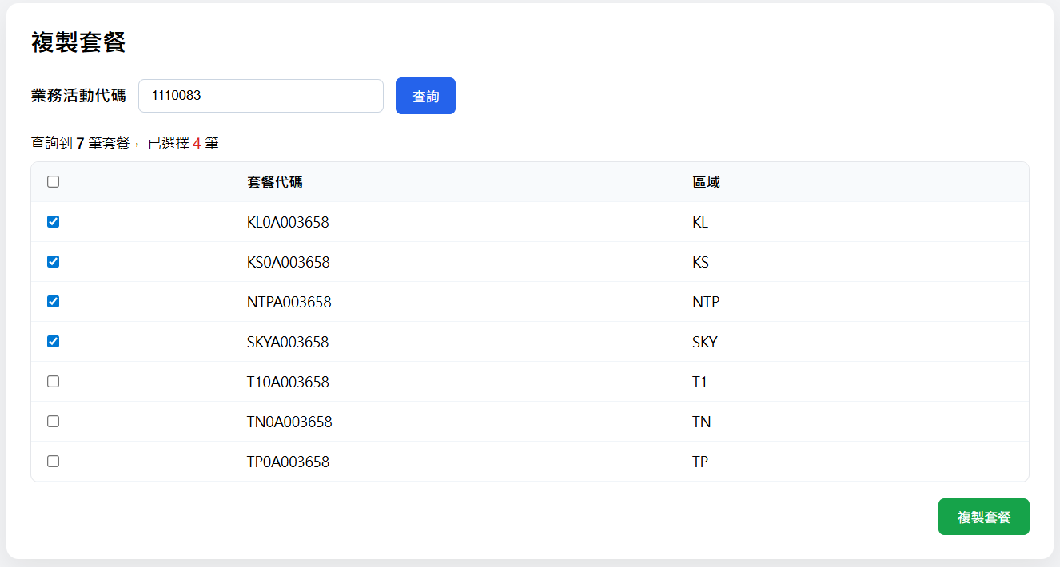
 |  | 複製套餐畫面
 |  | 查詢條件 | 項目 | 對象 | 功能與邏輯
 |  |  | 複製套餐 | 系統 | 標題
 |  | UI顯示 | 業務活動代碼 | User | 使用者必須輸入完整的業務活動代碼
 |  |  | 查詢 | User | 按鈕，點選後取得該業務活動下的套餐代碼
 |  |  |  |  | 取得舊套餐代碼 GET /api/B0001/oldSalesCampaignPackageCode
 |  | 查詢結果 | 項目 | 對象 | 功能與邏輯
 |  | UI顯示 | 勾選 | User | 勾選框
 |  |  | 套餐代碼 | 系統 | 系統顯示該業務活動下的所有套餐代碼
 |  |  | 取消 | User | 按鈕，點選後關閉彈窗
 |  |  | 複製套餐 | User | 按鈕，點選後檢核畫面必須有項目被勾選。
套餐與收費項目設定(複製套餐-複製套餐)
前端
檢核必填(業務活動代碼、套餐代碼)
後端
檢核必填(業務活動代碼、套餐代碼)
取得套餐代碼資料 ( 先取 cossdb 的 取不到才取 oss的 )
同檢視的查詢模式，
1.取得舊套餐與收費項目資訊，清除舊套餐代碼後，整理回傳前端 (格式同檢視)。
依查詢結果回傳前端
 |  |  |  |  | 複製舊套餐 GET /api/B0001/salesCampaignDetailCopy

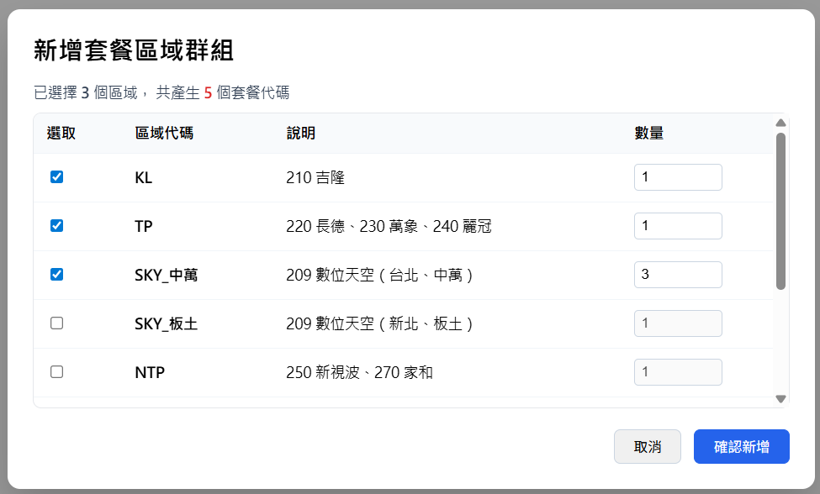
新增套餐區域群組
*此為前端畫面作業，不需後端介入
 |  | 新增套餐畫面 | 畫面 區域&說明 數量不多 不做參數定 寫死(參照 代碼對照表 適用區域對應系統台(SO)代碼)
 |  |  | 項目 | 對象 | 功能與邏輯
 |  |  | 新增套餐區域群組 | 系統 | 標題
 |  | UI顯示 | 選取框 | User
 |  |  | 區域代碼 | 系統 | 畫面寫死
 |  |  | SO 代碼 | 系統 | 畫面寫死
 |  |  | 數量 | User | 數量供USER自行填寫，被勾選項不得<1、預設1
 |  |  | 取消 | User | 按鈕，點選後關閉彈窗
 |  |  | 確認新增 | USer | 按鈕，點選後依照當下選擇的資料展出群組

追加套餐代碼
*此為前端畫面作業，不需後端介入
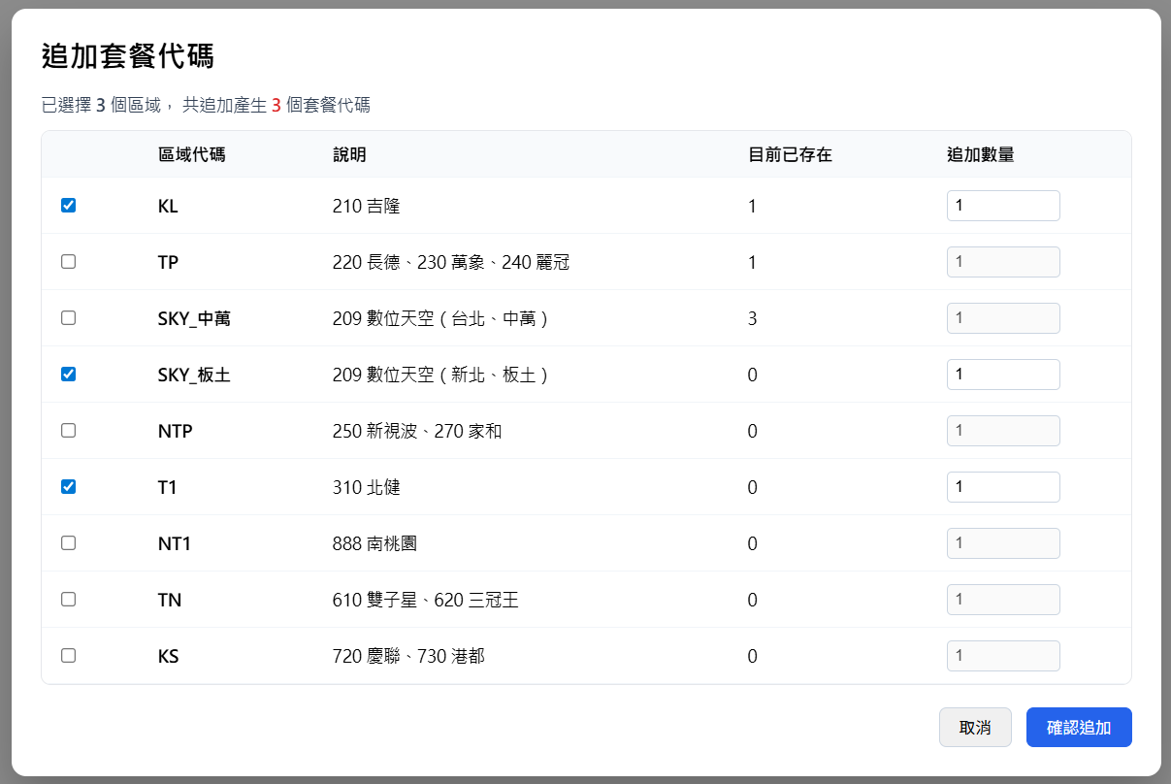
顯示套餐設定編輯畫面(複製後的結果或新增的結果)
 |  |  | 項目 | 對象 | 功能與邏輯
 |  | UI顯示 | 追加套餐代碼 | 系統 | 標題
 |  |  | 選取框 | User
 |  |  | 區域代碼 | 系統 | 畫面寫死
 |  |  | 說明 | 系統 | 畫面寫死
 |  |  | 目前已存在 | 系統 | 畫面計算該群組下目前資料筆數資訊
 |  |  | 追加數量 | User | 數量供USER自行填寫，被勾選項不得<1、預設1
 |  |  | 取消 | User | 按鈕，點選後關閉彈窗
 |  |  | 確認追加 | USer | 按鈕，點選後將增加數量至該群組內

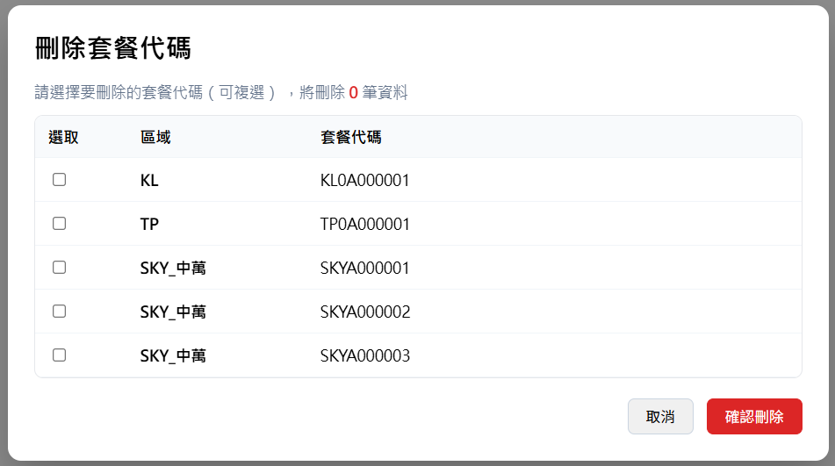
刪除套餐代碼
*此為前端畫面作業，不需後端介入
 |  |  | 項目 | 對象 | 功能與邏輯
 |  | UI顯示 | 刪除套餐代碼 | 系統 | 標題
 |  |  | 選取框 | User
 |  |  | 區域代碼 | 系統 | 畫面寫死
 |  |  | 套餐代碼 | 系統 | 系統取得目前群組下的相關資料(可能有的有套餐代碼、有的沒有)
 |  |  | 取消 | User | 按鈕，點選後關閉彈窗
 |  |  | 確認刪除 | USer | 按鈕，點選後
 |  |  |  |  | (無套餐代碼) 畫面計算移除無套餐代碼的對應資料( 表示資料還沒寫入DB)
 |  |  |  |  | (有套餐代碼) 畫面計算移除無套餐代碼的對應資料 (表示資料曾寫入DB)

套餐設定
*此為前端畫面作業，不需後端介入
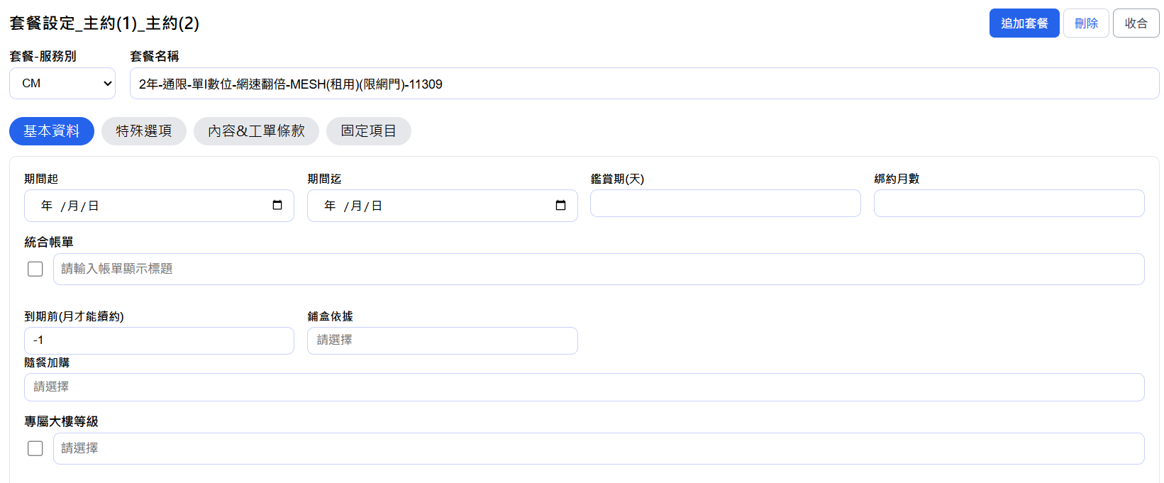
 | 套餐主檔 | 來源 : 主約(2)、主約(1) |  |  | ( 可收合)
 |  | UI顯示 | 項目 | 對象 | 功能與邏輯
 |  |  | 套餐設定 | 系統 | 標題
 |  |  | 區域(數量) | 系統 | 顯示該群組內涵蓋的區域與筆數 ex KL(1)、TP(1)、SKY_中萬(3)，有追加或刪除時需即時同步
 |  |  | 套餐-服務別 | User | 下拉選單，資料來源 ( COSSDB 參數設定檔 )，不可超出資料範圍
 |  |  | 套餐名稱 | User | USER自行輸入(連動各SO設定結果-套餐名稱欄位) * 此為連動輸入欄位實際結果依各SO顯示結果為準 | 字元數限制200

 |  | 基本資料-分頁 | 期間起 | 系統/User | 預設自動連動帶入業務活動(有效期限_起)，USER可人工再調整
 |  |  | 期間迄 | 系統/User | 預設自動連動帶入業務活動(有效期限_迄)，USER可人工再調整
 |  |  | 鑑賞期_天 | User | USER自行輸入
 |  |  | *備註 AQ 案 新戶 要設定( 若要 7 則系統設定 7+1= 8日，不含裝機日)
 |  |  | 綁約月數 | User | USER自行輸入

 |  |  | 統合帳單_勾選 | User | USER自行輸入
 |  |  | *備註 CID套餐需勾選(CD套餐不需勾選)
 |  |  | 統合帳單_顯示標題 | User | USER自行輸入

 |  |  | 到期前 (_月才能換約) | User | USER自行輸入，系統預設-1
 |  |  | *備註 若無限制，請填-1，若合約到期前6個月才可換約，請填6
 |  |  | 舖盒依據 | User | USER自行輸入，(多選下拉) ( COSSDB 參數設定檔 )，不可超出資料範圍 | 字元數限制100

 |  |  | 隨餐加購 | User | USER自行輸入，(多選下拉) ( COSSDB 參數設定檔 )，不可超出資料範圍 | 字元數限制500

 |  |  | 專屬(大樓)_勾選 | User | USER自行輸入，畫面檢核有大樓等級資料就自動勾選
 |  |  | 大樓等級 | User | USER自行輸入，(多選下拉) ( COSSDB 參數設定檔 )，不可超出資料範圍 | 字元數限制500

收費項目設定
*此為前端畫面作業，不需後端介入
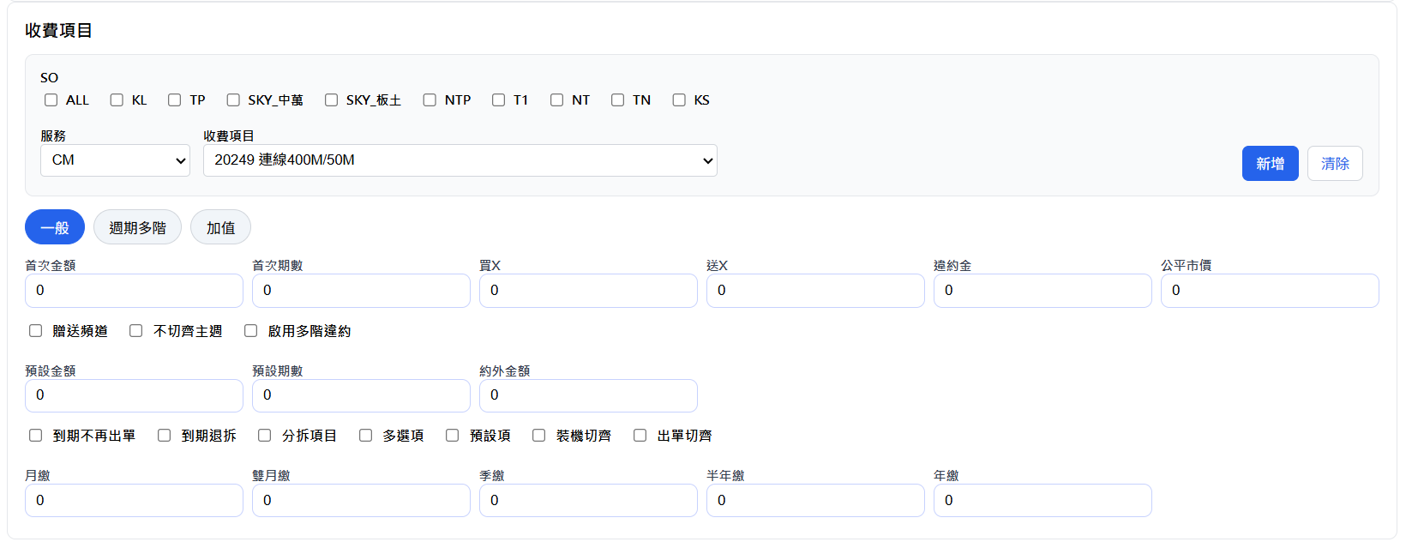
 |  |  |  |  | ( 可收合)
 | 收費項目 | 來源 : 明細項目、一般、週期多階、週期加值、主週期加值、贈品分拆
 |  | UI顯示 | 項目 | 對象 | 功能與邏輯
 |  |  | 收費項目 | 系統 | 標題
 |  |  | SO | User | 勾選框，ALL & 各區域清單，依照群組數量產生對應項目欄位 ( 若同一區多筆 則用流水顯示)
 |  |  | 收費項目-服務別 | User | 下拉選單，資料來源 ( COSSDB 參數設定檔 )，不可超出資料範圍
 |  |  | 收費項目 | User | 下拉選單，資料來源 ( COSSDB 參數設定檔 )，不可超出資料範圍
 |  |  | 新增 | User | 按鈕，點選新增後，將填寫的資料加入，各SO設定結果 新增成功，(重置)清空輸入框，新增失敗，跳錯誤訊息不清空
 |  |  | 清除 | User | 按鈕，點選清除後，將填寫的資料全部清空
 |  | 一般-分頁 | 首次金額 | User | USER自行輸入金額
 |  |  | 首次期數(月) | User | USER自行輸入，表示首期所涵蓋的期數是多少(單位是月)
 |  |  | 買x | User | USER自行輸入
 |  |  | 送x | User | USER自行輸入
 |  |  | 違約金 | User | USER自行輸入
 |  |  | 公平市價 | 系統 | 由系統取得公平市價，資料來源 ( COSSDB 參數設定檔 )，即時取得
 |  |  | 贈送頻道 | User | 勾選框
 |  |  | 不切齊主週 | User | 勾選框
 |  |  | 啟用多階違約 | User | 勾選框，當違約金有值，系統自動勾選
 |  |  | 預設金額 | User | USER自行輸入金額
 |  |  | 預設期數(月) | User | USER自行輸入，表示預設所涵蓋的期數是多少(單位是月)
 |  |  | 約外金額 | User | USER自行輸入金額
 |  |  | 到期不再出單 | User | 勾選框
 |  |  | 到期退拆 | User | 勾選框
 |  |  | 分拆項目 | User | 勾選框
 |  |  | 多選項 | User | 勾選框
 |  |  | 預設項 | User | 勾選框
 |  |  | 裝機切齊 | User | 勾選框
 |  |  | 出單切齊 | User | 勾選框
 |  |  | 月繳 | 系統 | 預設 由(預設金額/ 預設期數)*1，若有小數點紅字顯示，只顯示到小數第三位，新增時報錯誤訊息，不予新增 可人工調整
 |  |  | 雙月繳 | 系統 | 預設 由(預設金額/ 預設期數)*2，若有小數點紅字顯示，只顯示到小數第三位，新增時報錯誤訊息，不予新增 可人工調整
 |  |  | 季繳 | 系統 | 預設 由(預設金額/ 預設期數)*3，若有小數點紅字顯示，只顯示到小數第三位，新增時報錯誤訊息，不予新增 可人工調整
 |  |  | 半年繳 | 系統 | 預設 由(預設金額/ 預設期數)*6，若有小數點紅字顯示，只顯示到小數第三位，新增時報錯誤訊息，不予新增 可人工調整
 |  |  | 年繳 | 系統 | 預設 由(預設金額/ 預設期數)*12，若有小數點紅字顯示，只顯示到小數第三位，新增時報錯誤訊息，不予新增 可人工調整

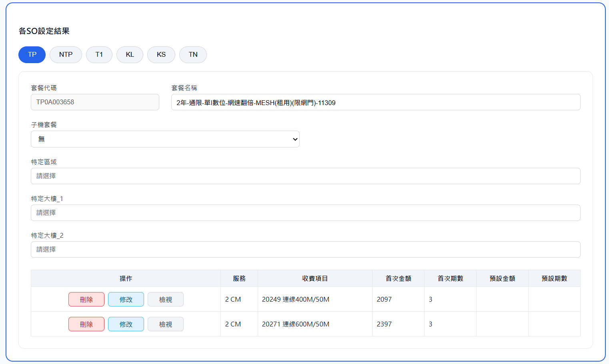
各SO設定結果(即時)
*此為前端畫面作業，不需後端介入
 | 各SO設定結果
 |  | UI顯示 | 項目 | 對象 | 功能與邏輯
 |  |  | 各so設定結果 | 系統 | 標題
 |  |  | 頁籤 | 系統 | 區域對應(依照群組數量產生對應項目的頁籤)
 |  |  | 套餐代碼 | 系統 | 該區域對應的實際套餐代碼
 |  |  | 套餐名稱 | 系統 | 由套餐設定連動而來，此處可在依各SO需求，獨立修改，最終寫入各SO資料以此為準
 |  |  | 子機套餐(下拉) | 系統 | USER自行輸入，(單選下拉) ( COSSDB 參數設定檔 )，不限制資料範圍(使用者可自行輸入不存在的項目)
 |  |  | 特定區域 | User | USER自行輸入，(多選下拉) ( COSSDB 參數設定檔 )，不限制資料範圍(使用者可自行輸入不存在的項目) NT預設帶入 (中壢區,平鎮區)、SKY_中萬 預設帶入(中正區,萬華區)、SKY_板土 (土城區,板橋區) | 字元數限制255
 |  |  | 特定大樓_1 | User | USER自行輸入，(多選下拉) ( COSSDB 參數設定檔 )，不限制資料範圍(使用者可自行輸入不存在的項目) | 字元數限制255
 |  |  | 特定大樓_2 | User | USER自行輸入，(多選下拉) ( COSSDB 參數設定檔 )，不限制資料範圍(使用者可自行輸入不存在的項目) | 字元數限制1000

 |  |  | 操作(刪除) | User | 按鈕，點選刪除後，系統提示訊息，確認後畫面刪除該筆收費項目設定
 |  |  | 操作(修改) | User | 按鈕，點選修改後，將資料帶回收費項目編輯區，(此處要注意全區域資料有一致的帶回去要將區域項目勾選)
 |  |  | 操作(檢視) | User | 按鈕，點選檢視後，彈窗顯示整表資料 (所有欄位資料)
 |  |  | 顯示收費項目明細資料 | 系統 | 目前畫面先顯示(服務、收費項目、首次金額、首次期數、預設金額、預設期數)，其餘放入操作(檢視)內查看 (顯示資料，做上下左右滾輪，實際顯示欄位後續可能會再增加或減少)

點選暫存，暫存 (套餐&收費項目)資料 PUT /api/B0001/salesCampaignDetailDraft/{id}
前端
//檢核必填(業務活動代碼)
後端
//1.檢核必填(業務活動代碼)
//2. 確認該業務活動代碼是否已有套餐資料被建立
用業務活動代碼反查套餐資料，若已有套餐代碼被建立則視為異常
SELECT TOP (1) 1 AS isExist FROM MS0042 WHERE CampaignList={@業務活動代碼};
錯誤回傳 {該業務活動套餐資料已存在不允許暫存}，停留在原畫面。
//3. 將資料寫入暫存表 *檢核業務活動代碼 sale_campaign，若已有資料則更新 無資料 則新增)
3.1確認資料使否存在
SELECT TOP (1) 1 AS isExist FROM tb_sales_campaign_draft WHERE sale_campaign={@業務活動代碼};
3.2將資料寫入暫存表 tb_sales_campaign_draft
更新(已有資料)
UPDATE dbo.tb_sales_campaign_draft
SET payload_json = {@packGroup},create_time = {@建立時間},create_emp = {@建立人員},update_time = {@更新時間},update_emp = {@更新人員}
WHERE 1=1 AND sale_campaign={@業務活動代碼} AND is_enabled=1
新增(無資料)
INSERT INTO dbo.tb_sales_campaign_draft
(sale_campaign,payload_json,is_enabled,create_time,create_emp,update_time,update_emp)
VALUES({@業務活動代碼},{@packGroup},1,{@建立時間},{@建立人員},{@更新時間},{@更新人員});
依暫存結果回傳訊息
點選儲存，
前端
1.先送 修改，業務活動資料 PUT /api/B0001/campaignSetting/{id} (若有收到異常訊息則不再繼續執行)
2.再送 新增/修改-(套餐&收費項目) PUT /api/B0001/salesCampaignDetail
前端
//檢核必填(業務活動代碼)、檢核是否有套餐資料 (無任何資料需卡異常 請輸入套餐資料)
後端
//1.檢核必填(業務活動代碼)、檢核是否有套餐資料 (無任何資料需卡異常 請輸入套餐資料)
//2. 確認該業務活動代碼是否有暫存資料
SELECT TOP (1) 1 AS isExist FROM tb_sales_campaign_draft WHERE sale_campaign={@業務活動代碼}
AND is_enabled=1 ;
若已有暫存資料則更新暫存資料狀態 UPDATE dbo.tb_sales_campaign_draft
SET is_enabled=0,update_time = {@更新時間},update_emp = {@更新人員}
WHERE 1=1 AND sale_campaign={@業務活動代碼}
//3.更新DB資料 (需包Transaction 有異常rollback)
3.1取得現有DB資料(套餐組合設定MS0042、套餐收費項目表MS0043)
-- 套餐組合設定MS0042
SELECT *
FROM MS0042 a WITH (NOLOCK) --套餐組合設定
WHERE 1 = 1
AND a.CompanyNo = '101' -- 公司別
AND a.CampaignList = {@業務活動代碼} -- 業務活動代碼
ORDER BY
a.PackageCode, -- 套餐代碼
a.CompanyNo; -- 公司別
-- 套餐收費項目表MS0043
SELECT *
FROM MS0043 b WITH (NOLOCK) --套餐明細(收費項目)
WHERE 1 = 1
AND b.CompanyNo ='101'
AND b.PackageCode IN (
SELECT DISTINCT PackageCode
FROM MS0042
WHERE CampaignList ={@業務活動代碼}
)
ORDER BY
b.PackageCode,
b.ChargeName;
3.2 比對 DB資料 與 前端資料
整理(新增/修改/刪除)的資料 (套餐組合設定MS0042、套餐收費項目表MS0043)
3.2.1套餐代碼建立判斷邏輯
依業務活動分類判斷傳入取號邏輯
1. 業務活動分類=6. ISP ，則傳6 、與區域代碼(FET、TWM
2. 其餘業務活動分類= 0.一般，傳0
1.群組(packages)內沒有套餐被編碼過(表示為全新的群組，套餐編碼全新產生)
呼叫S0001&S0002_方案編碼規格_系統功能規格書 取號
(編碼取號只負責取流水，實際代碼串接由各功能自行處理)
2.群組(packages)內已有套餐被編碼過(表示為既有群組，套餐編碼需參考既有群組若已被使用才重新編碼)
依現有代碼區域切開頭四碼，串套餐代碼 ，反查可否使用，若已被使用則重新取號
SELECT TOP (1) 1 AS isExist FROM MS0042 WHERE packageCode={@套餐代碼};
已被使用
呼叫S0001&S0002_方案編碼規格_系統功能規格書 取號
(編碼取號只負責取流水，實際代碼串接由各功能自行處理)
若未被使用則直接使用
3.3 差異更新(新增/修改/刪除) (套餐組合設定MS0042、套餐收費項目表MS0043)
依照整理結果(新增/修改/刪除)MS0042 與 MS0043
3.4 更新業務活動MS0090，套餐群資料
(由系統將該業務活動下的所有套餐代碼資料回填至業務活動設定檔)
(套餐代碼用,串接回寫)
UPDATE MS0090
SET MailTo = {@套餐代碼}, UPDATETIME = {@更新時間}, UPDATENAME = {@更新人員}
WHERE 1=1
AND COMPANYNO = '101' -- 公司別
AND SERVICECODE = '1' -- 服務別
AND MSTABLE = 'Z060' -- 表別：業務活動
AND MSCODE = {@業務活動代碼};
依儲存結果回傳訊息
新增頁面整頁共用
 | 整頁共用按鈕
 |  | UI顯示 | 項目 | 對象 | 功能與邏輯
 |  |  | (共用)返回 | User | 當畫面內容有被異動，點選返回時都跳提醒，請USER 確認資料是否儲存，是否仍要返回 (確認、取消)，點選後回到查詢頁
 |  |  | (共用)暫存 | User | 暫存按鈕的存在條件為 "新增" 或 "資料為暫存"，新資料需先建立業務活動才提供暫存按鈕。 (定義為無任何套餐代碼時才有此按鈕，防止套餐代碼被濫用) 點選暫存後執行暫存作業，回到查詢頁
 |  |  |  |  | 暫存 (套餐&收費項目)資料 PUT /api/B0001/salesCampaignDetailDraft/{id}
 |  |  | (共用)儲存 | User | 點選後執行確認儲存，回到查詢頁
 |  |  |  |  | 1.修改 業務活動資料 PUT /api/B0001/campaignSetting/{id}
 |  |  |  |  | 2.新增/修改 (套餐&收費項目)資料 PUT /api/B0001/salesCampaignDetail

套餐設定分頁項目
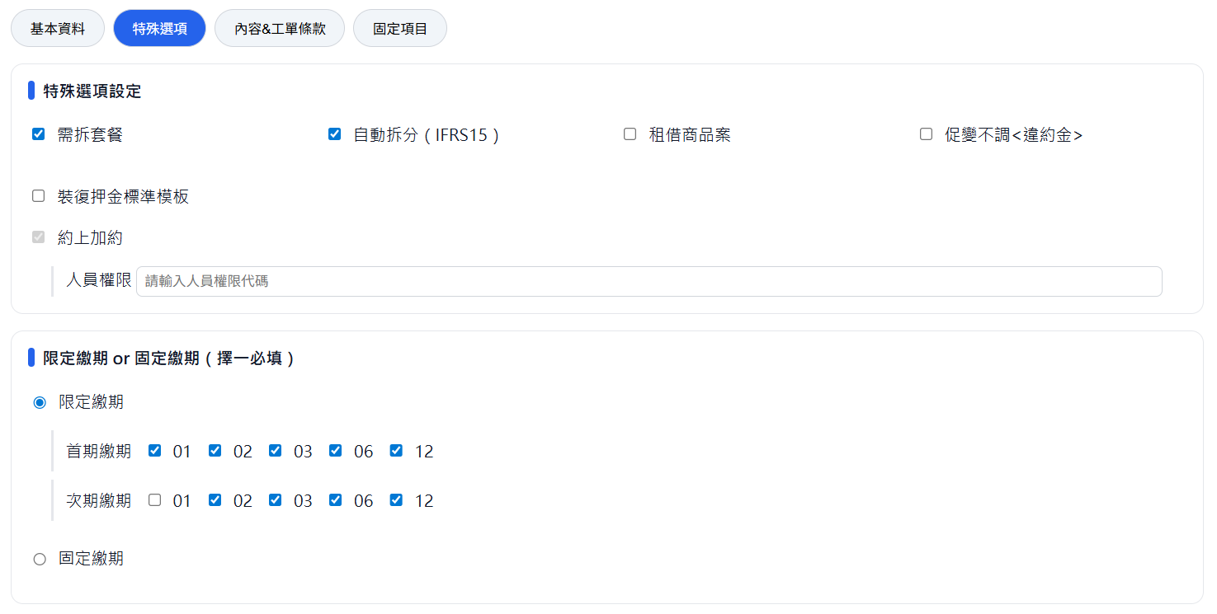
 |  |  | 項目 | 對象 | 功能與邏輯
 |  | 特殊選項-分頁 | 需分拆套餐 | 系統 | 預設 Y (畫面可調整)
 |  |  | 自動拆分(IFRS15) | 系統 | 預設 Y (畫面可調整)
 |  |  | 租借商品案 | User
 |  |  | 促變不調<違約金> | User
 |  |  | 裝復押金標準模板 | User
 |  |  | 約上加約_勾選 | 系統 | 預設Y (不可調整)
 |  |  | 約上加約_人員權限 | User | 鎖起來(不可調整) 預設 A2,T2,C2,E2,E4,S3,IT,M2,C3,T5
 |  |  | 限定繳期 or 固定繳期（擇一必填）
 |  |  | 限定繳期 | User | 卡控 限定繳期&固定繳期 設定二擇一
 |  |  | 次期限定繳期 | User | 卡控 限定繳期&固定繳期 設定二擇一，項目不可多於限定繳期，(EX 限定繳期 01、02、次期僅可在01、02內選擇
 |  |  | 固定繳期 | User | 卡控 限定繳期&固定繳期 設定二擇一

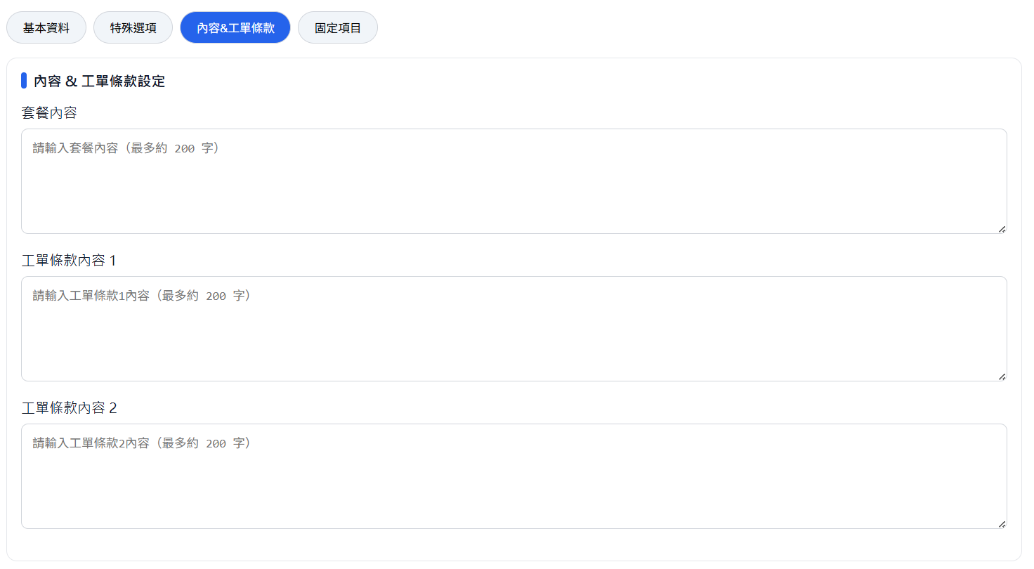
 |  |  | 項目 | 對象 | 功能與邏輯
 |  | 內容&工單條款-分頁 | 套餐內容 | User | USER自行輸入 | 字元數限制255
 |  |  | 條款內容1 | User | USER自行輸入 | 字元數最大無限制
 |  |  | 條款內容2 | User | USER自行輸入 | 字元數最大無限制

 |  |  | 項目 | 對象 | 功能與邏輯
 |  | 固定項目-分頁 | 接受換約_勾選 | 系統 | 預設 Y (畫面不可調整-系統參數設定)
 |  |  | 全售套餐 | 系統 | 預設 Y (畫面不可調整-系統參數設定)
 |  |  | 1月繳次期不連動 | 系統 | 預設 Y (畫面不可調整-系統參數設定)
 |  |  | 複製時固定CATV費率 | 系統 | 預設 Y (畫面不可調整-系統參數設定)
 |  |  | API套餐 | 系統 | 預設 Y (畫面不可調整-系統參數設定)
 |  |  | 促變不調<到期帳務> | 系統 | 預設 Y (畫面不可調整-系統參數設定)
 |  |  | 拆機回復原價 | 系統 | 預設 Y (畫面不可調整-系統參數設定)

收費項目設定分頁

 |  |  | 項目 | 對象 | 功能與邏輯
 |  | 週期多階-分頁 | 1階_金額 | 系統 | 資料為，預設金額連動，不可修改
 |  |  | 1階_期數 | 系統 | 資料為，預設期數連動，不可修改
 |  |  | 1階_單月 | 系統 | 資料為，月繳連動，不可修改
 |  |  | 1階_違約金 | 系統 | 資料為，違約金連動，不可修改
 |  |  | 1階_月繳 | 系統 | 資料為，月繳連動，不可修改
 |  |  | 1階_雙月繳 | 系統 | 資料為，雙月繳連動，不可修改
 |  |  | 1階_季繳 | 系統 | 資料為，季繳連動，不可修改
 |  |  | 1階_半年繳 | 系統 | 資料為，半年繳，不可修改
 |  |  | 1階_年繳 | 系統 | 資料為，年繳，不可修改
 |  |  | *備註 非自動拆分套餐需設定(單CD套餐就是非自動拆分)
 |  |  | 2階_起月 | User
 |  |  | 2階_金額 | User | 屬於非自動拆分套餐需人工設定，新增時若屬非自動拆分未設定報錯，不予新增 | 限定整數不可負號小數點
 |  |  | 2階_期數 | User | 屬於非自動拆分套餐需人工設定，新增時若屬非自動拆分未設定報錯，不予新增 | 限定整數不可負號小數點
 |  |  | 2階_單月 | User | 屬於非自動拆分套餐需人工設定，新增時若屬非自動拆分未設定報錯，不予新增 | 限定整數不可負號小數點
 |  |  | 2階_違約金 | User | 屬於非自動拆分套餐需人工設定，新增時若屬非自動拆分未設定報錯，不予新增 | 限定整數不可負號小數點
 |  |  | 2階_月繳 | User | 屬於非自動拆分套餐需人工設定，新增時若屬非自動拆分未設定報錯，不予新增 | 限定整數不可負號小數點
 |  |  | 2階_雙月繳 | User | 屬於非自動拆分套餐需人工設定，新增時若屬非自動拆分未設定報錯，不予新增 | 限定整數不可負號小數點
 |  |  | 2階_季繳 | User | 屬於非自動拆分套餐需人工設定，新增時若屬非自動拆分未設定報錯，不予新增 | 限定整數不可負號小數點
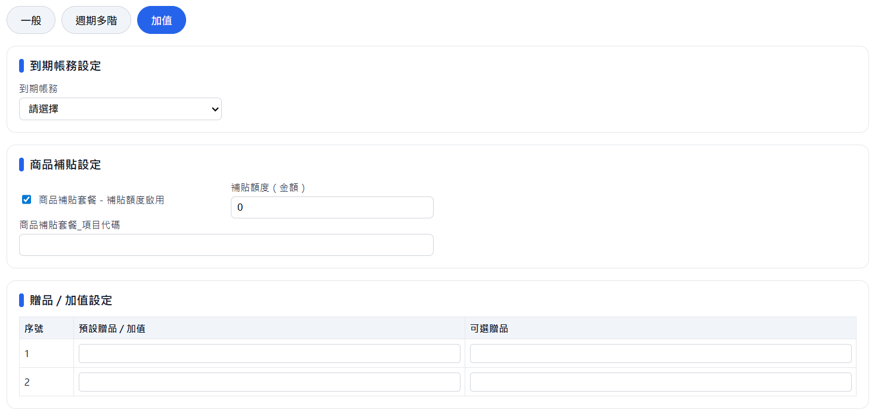
 |  |  | 2階_半年繳 | User | 屬於非自動拆分套餐需人工設定，新增時若屬非自動拆分未設定報錯，不予新增 | 限定整數不可負號小數點
 |  |  | 2階_年繳 | User | 屬於非自動拆分套餐需人工設定，新增時若屬非自動拆分未設定報錯，不予新增 | 限定整數不可負號小數點

 |  |  | 項目 | 對象 | 功能與邏輯
 |  | 加值-分頁 | 到期帳務 | User | USER自行輸入， ( COSSDB 參數設定檔 )，不可超出資料範圍
 |  |  | 商品補貼套餐_補貼額度勾選 | User
 |  |  | 商品補貼套餐_補貼額度$金額 | User
 |  |  | 商品補貼套餐_項目代碼 | User | USER自行輸入，(多選下拉) ( COSSDB 參數設定檔 ) | 字元數限制255
 |  |  | 預設贈品/加值_1 | User | 來源為1的項目
 |  |  | 可選贈品_1 | User | USER自行輸入，(多選下拉) ( COSSDB 參數設定檔 )，不可超出資料範圍 | 字元數限制255
 |  |  | 預設贈品/加值_2 | User | 來源為2的項目
 |  |  | 可選贈品_2 | User | USER自行輸入，(多選下拉) ( COSSDB 參數設定檔 )，不可超出資料範圍 | 字元數限制255

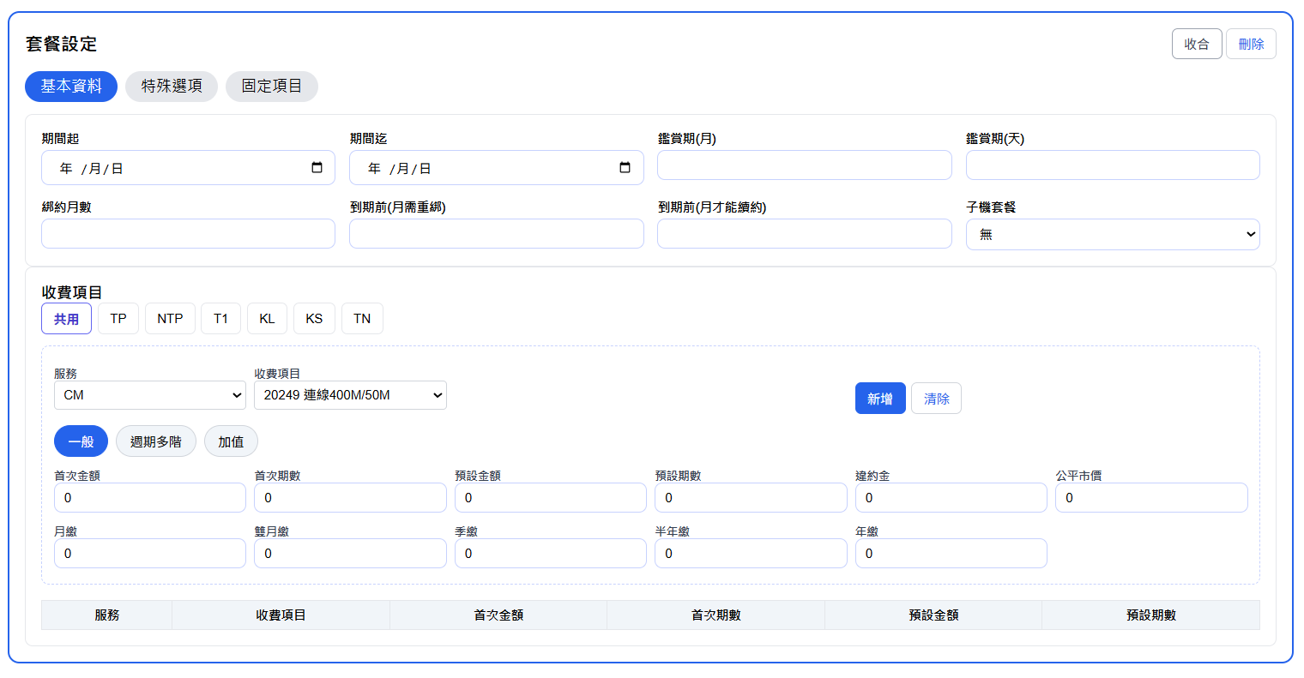
( HFC : SKY_板土)

( GPON : SKY_中萬)

( GPON : TP、NTP、T1、KL、KS、TN、SKY_板土)

